Figure 2
REACCIÓ 1
200nM | no E3 | E3 | Esc2M1 | E3 + Esc2M1 | 200nM | no E3 | E3 | Esc2M1 | E3 + Esc2M1
0 | 4.3099438929 | 4.3954889195 | 4.5988386054 | 4.4347571393 | 0 | 100 | 100 | 100 | 100
0.5 | 4.8621492278 | 2.071301158 | 3.8178515575 | 0.56938147888 | 0.5 | 112.81235554 | 47.123339313 | 83.017733064 | 12.839067868 |  |  |  |  |  | r1
1 | 3.4702508614 | 1.0551100673 | 4.7498246312 | 0.43600560876 | 1 | 80.51730945 | 24.004384646 | 103.28313382 | 9.8315554848
3 | 3.2755187501 | 0.50771973026 | 3.2629951792 | 0.2389876204 | 3 | 75.999104199 | 11.550927316 | 70.952591713 | 5.3889674878

REACCIÓ 2 |  |  |  |  |  |  |  |  |  | t = 3mins | no E3 | E3 | Esc2M1 | E3 + Esc2M1 | r2
200nM | no E3 | E3 | Esc2M1 | E3 + Esc2M1 | 200nM | no E3 | E3 | Esc2M1 | E3 + Esc2M1 |  | 75.999104199 | 11.550927316 | 70.952591713 | 5.3889674878
0 | 5.2324445029 | 3.2909314784 | 3.0073504692 | 3.8435754835 | 0 | 100 | 100 | 100 | 100 |  | 44.417973431 | 13.819128608 | 76.364419806 | 4.7335466109
0.5 | 3.5672789871 | 1.421603924 | 3.5130351286 | 0.66208028462 | 0.5 | 68.176145684 | 43.197615427 | 116.81495604 | 17.225635023 |  | 64.335165264 | 18.058992455 | 70.327198366 | 7.3674110954
1 | 3.2928013953 | 0.90547681449 | 3.1288845598 | 0.44553291466 | 1 | 62.930460008 | 27.514301663 | 104.0412347 | 11.591626509
3 | 2.3241458091 | 0.45477805339 | 2.2965457374 | 0.18193743704 | 3 | 44.417973431 | 13.819128608 | 76.364419806 | 4.7335466109

 |  |  |  |  |  |  |  |  |  |  |  |  |  |  | r3

REACCIÓ 3
200nM | no E3 | E3 | Esc2M1 | E3 + Esc2M1 | 200nM | no E3 | E3 | Esc2M1 | E3 + Esc2M1
0 | 3.0606788622 | 2.6591965044 | 2.8852746711 | 2.8683833459 | 0 | 100 | 100 | 100 | 100
0.5 | 2.838379212 | 1.6025789612 | 2.803069391 | 0.50956808822 | 0.5 | 92.736916869 | 60.265533536 | 97.150868132 | 17.764992568
1 | 2.2147144907 | 1.1461672713 | 2.8240266968 | 0.37377511364 | 1 | 72.3602374 | 43.102014815 | 97.877222058 | 13.030863332
3 | 1.9690928042 | 0.4802240961 | 2.0291328414 | 0.21132559289 | 3 | 64.335165264 | 18.058992455 | 70.327198366 | 7.3674110954

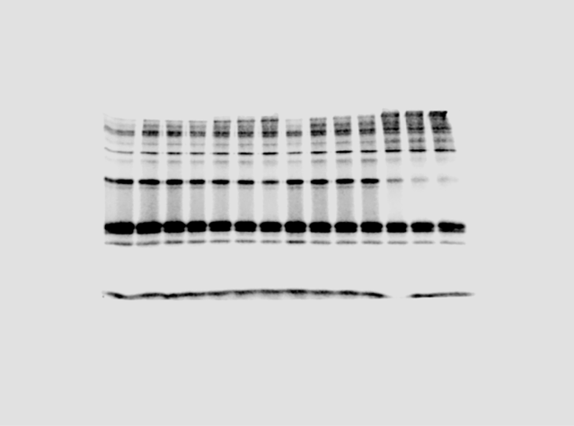
NO SUBSTRAT
REACCIÓ 1
1uM | no E3 | E3 | Esc2M1 | E3 + Esc2M1 | 1uM | no E3 | E3 | Esc2M1 | E3 + Esc2M1
0 | 2.682371144 | 2.409020736 | 2.135670328 | 2.409020736 | 0 | 100 | 100 | 100 | 100
0.5 | 2.744486881 | 1.713273068 | 2.235220911 | 0.558005821 | 0.5 | 102.31570255 | 71.119066864 | 104.66132725 | 23.163180485
1 | 2.448467716 | 1.518866085 | 2.291518398 | 0.309650165 | 1 | 91.279975237 | 63.049107976 | 107.29738424 | 12.853777486
2 | 1.817928096 | 1.06883701 | 2.142008127 | 0.257934015 | 2 | 67.77317524 | 44.368111657 | 100.29675924 | 10.707006841

 | 2.409020736 | 2.409020736 | 2.409020736 | 2.409020736 |  | 100 | 100 | 100 | 100
 | 2.744486881 | 1.713273068 | 2.235220911 | 0.558005821 |  | 113.92541542 | 71.119066864 | 92.785457493 | 23.163180485
 | 2.448467716 | 1.518866085 | 2.291518398 | 0.309650165 |  | 101.63746951 | 63.049107976 | 95.122402384 | 12.853777486
 | 1.817928096 | 1.06883701 | 2.142008127 | 0.257934015 |  | 75.46336438 | 44.368111657 | 88.916134884 | 10.707006841

REACCIÓ 2 |  |  |  |  |  |  |  |  |  | t = 3mins | no E3 | E3 | Esc2M1 | E3 + Esc2M1
1uM | no E3 | E3 | Esc2M1 | E3 + Esc2M1 | 1uM | no E3 | E3 | Esc2M1 | E3 + Esc2M1 |  | 67.77317524 | 44.368111657 | 100.29675924 | 10.707006841
0 | 1.1030507091 | 1.154891265 | 1.206731821 | 1.154891265 | 0 | 100 | 100 | 100 | 100 |  | 79.548340819 | 63.588177665 | 87.793738821 | 21.038768603
0.5 | 1.1094527242 | 0.93425992256 | 1.0407603723 | 0.40356791491 | 0.5 | 100.58039173 | 80.895920754 | 86.246202697 | 34.944234762 |  | 69.07332257 | 49.841238026 | 81.570420162 | 14.478260046
1 | 1.0989417348 | 0.9202634375 | 1.0120604681 | 0.32097326932 | 1 | 99.62748999 | 79.68398977 | 83.867886017 | 27.792509913
2 | 0.87745853749 | 0.73437430945 | 1.0594349832 | 0.24297490087 | 2 | 79.548340819 | 63.588177665 | 87.793738821 | 21.038768603 |  | #REF! | #REF! | #REF! | #REF!
 |  |  |  |  |  |  |  |  |  |  | #REF! | #REF! | #REF! | #REF!
 | 1.154891265 | 1.154891265 | 1.154891265 | 1.154891265 |  | 100 | 100 | 100 | 100 |  | #REF! | #REF! | #REF! | #REF!
 | 1.1094527242 | 0.93425992256 | 1.0407603723 | 0.40356791491 |  | 96.065556802 | 80.895920754 | 90.117607071 | 34.944234762
 | 1.0989417348 | 0.9202634375 | 1.0120604681 | 0.32097326932 |  | 95.155428747 | 79.68398977 | 87.63253293 | 27.792509913 |  | no E3 | E3 | Esc2M1 | E3 + Esc2M1
 | 0.87745853749 | 0.73437430945 | 1.0594349832 | 0.24297490087 |  | 75.977588891 | 63.588177665 | 91.734608724 | 21.038768603 |  | 75.46336438 | 44.368111657 | 88.916134884 | 10.707006841
 |  |  |  |  |  |  |  |  |  |  | 75.977588891 | 63.588177665 | 91.734608724 | 21.038768603
 |  |  |  |  |  |  |  |  |  |  | 72.626363507 | 49.841238026 | 77.374544947 | 14.478260046

REACCIÓ 3
1uM | no E3 | E3 | Esc2M1 | E3 + Esc2M1 | 1uM | no E3 | E3 | Esc2M1 | E3 + Esc2M1 |  | 41.358950717 | 24.316680797 | 53.691465458 | 7.9048236615
0 | 1.3268280174 | 1.2619166817 | 1.197005346 | 1.2619166817 | 0 | 100 | 100 | 100 | 100 |  | 16.769571794 | 22.315089642 | 29.374565105 | 10.580015757
0.5 | 1.0052745986 | 0.79222309325 | 1.0374520237 | 0.42743039608 | 0.5 | 75.765252576 | 62.779350234 | 86.670625757 | 33.871522764 |  | 29.943820886 | 23.652065424 | 37.8010552 | 9.0040225561
1 | 1.0019935907 | 0.75803644909 | 0.85614252085 | 0.38073566952 | 1 | 75.517970495 | 60.070245532 | 71.523700687 | 30.171220894
2 | 0.91648419638 | 0.62895489699 | 0.97640229005 | 0.18270357873 | 2 | 69.07332257 | 49.841238026 | 81.570420162 | 14.478260046

 | 1.2619166817 | 1.2619166817 | 1.2619166817 | 1.2619166817 |  | 100 | 100 | 100 | 100
 | 1.0052745986 | 0.79222309325 | 1.0374520237 | 0.42743039608 |  | 79.662517598 | 62.779350234 | 82.21240267 | 33.871522764
 | 1.0019935907 | 0.75803644909 | 0.85614252085 | 0.38073566952 |  | 79.402515652 | 60.070245532 | 67.844615519 | 30.171220894
 | 0.91648419638 | 0.62895489699 | 0.97640229005 | 0.18270357873 |  | 72.626363507 | 49.841238026 | 77.374544947 | 14.478260046

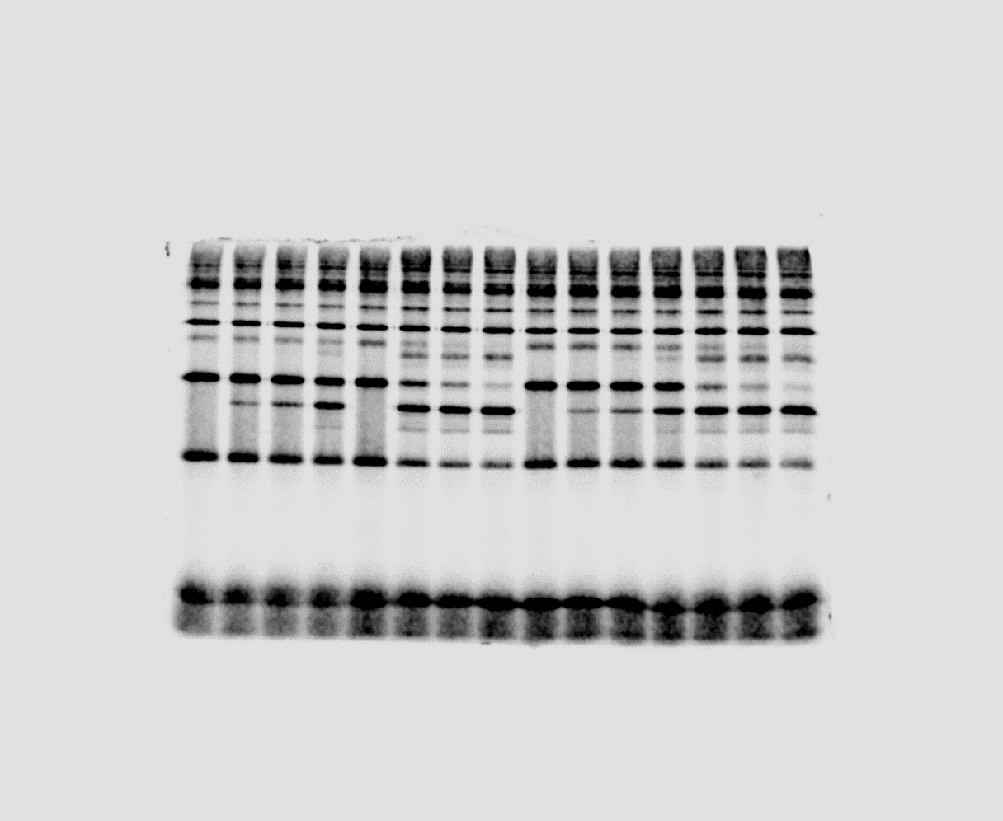
REACCIÓ 1
200nM | no E3 | E3 | Esc2M3 | E3 + Esc2M3 | 200nM | no E3 | E3 | Esc2M3 | E3 + Esc2M3
0 | 3.7900812727 | 4.2293992869 | 3.674309694 | 3.8979300845 | 0 | 100 | 100 | 100 | 100
0.5 | 3.5029788273 | 1.1016313042 | 3.4459299831 | 0.75659922644 | 0.5 | 92.424900031 | 26.046992244 | 93.784418574 | 19.410282125
1 | 3.2056144577 | 0.51962830429 | 2.9900881136 | 0.498783627 | 1 | 84.579042692 | 12.286101856 | 81.37822782 | 12.796115276
3 | 2.5494769481 | 0.28946036939 | 2.3119061855 | 0.25085329637 | 3 | 67.267078585 | 6.8440066721 | 62.920830796 | 6.4355514576

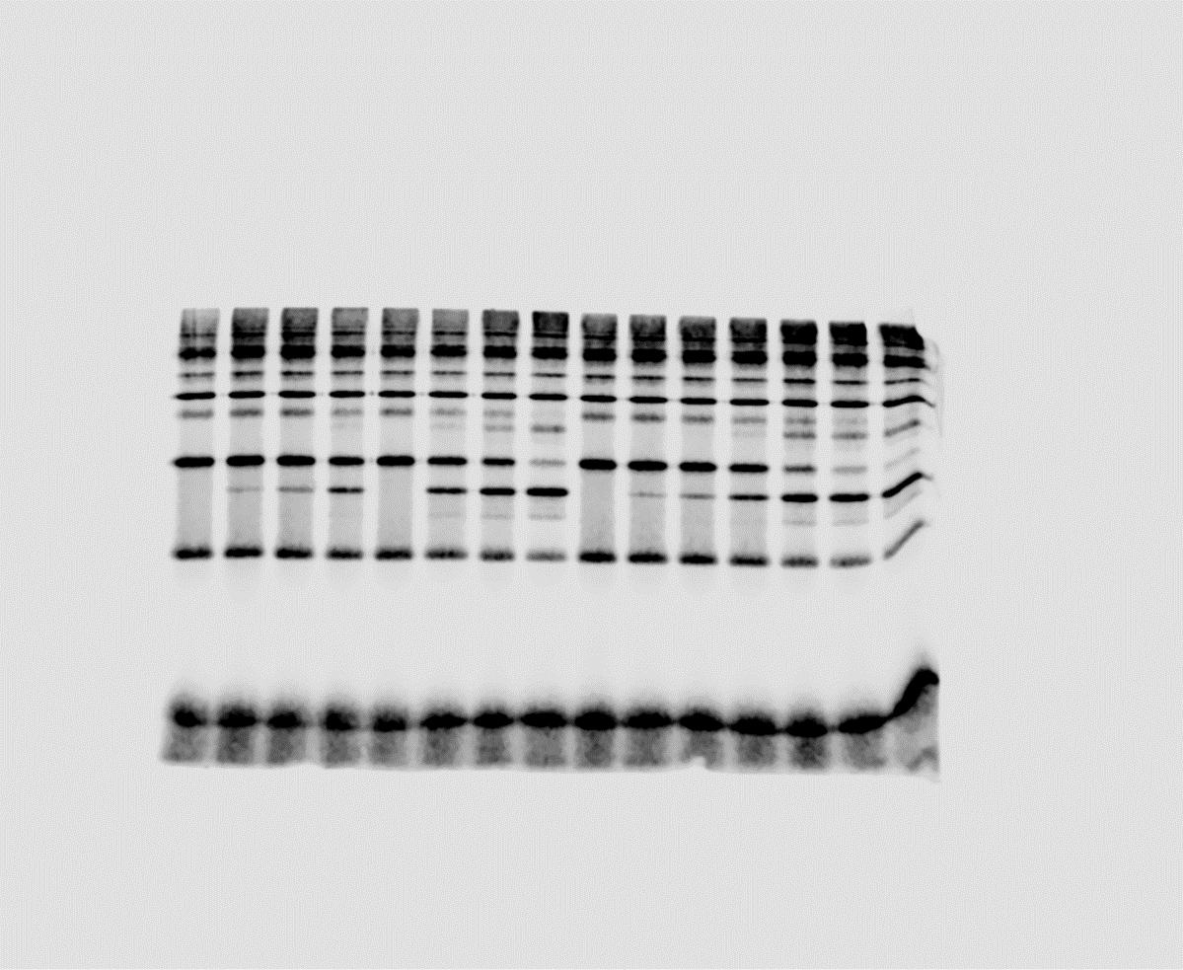
REACCIÓ 2 |  |  |  |  |  |  |  |  |  | t = 3mins | no E3 | E3 | Esc2M3 | E3 + Esc2M3
200nM | no E3 | E3 | Esc2M3 | E3 + Esc2M3 | 200nM | no E3 | E3 | Esc2M3 | E3 + Esc2M3 |  | 67.267078585 | 6.8440066721 | 62.920830796 | 6.4355514576
0 | 3.1216802315 | 2.9230680517 | 3.2608545974 | 3.1018676269 | 0 | 100 | 100 | 100 | 100 |  | 64.344977969 | 15.503460768 | 59.822124589 | 7.6329147093
0.5 | 3.2883782247 | 1.9449789671 | 2.9088005975 | 0.817768679 | 0.5 | 105.34000861 | 66.538956079 | 89.20362778 | 26.363751693 |  | 80.128584843 | 19.948655948 | 71.83782308 | 8.2404675113
1 | 3.0846195272 | 1.348208218 | 2.5206898645 | 0.39255846059 | 1 | 98.812796266 | 46.123052702 | 77.301510667 | 12.655551681
3 | 2.0086444572 | 0.45317670863 | 1.9507124999 | 0.23676291035 | 3 | 64.344977969 | 15.503460768 | 59.822124589 | 7.6329147093

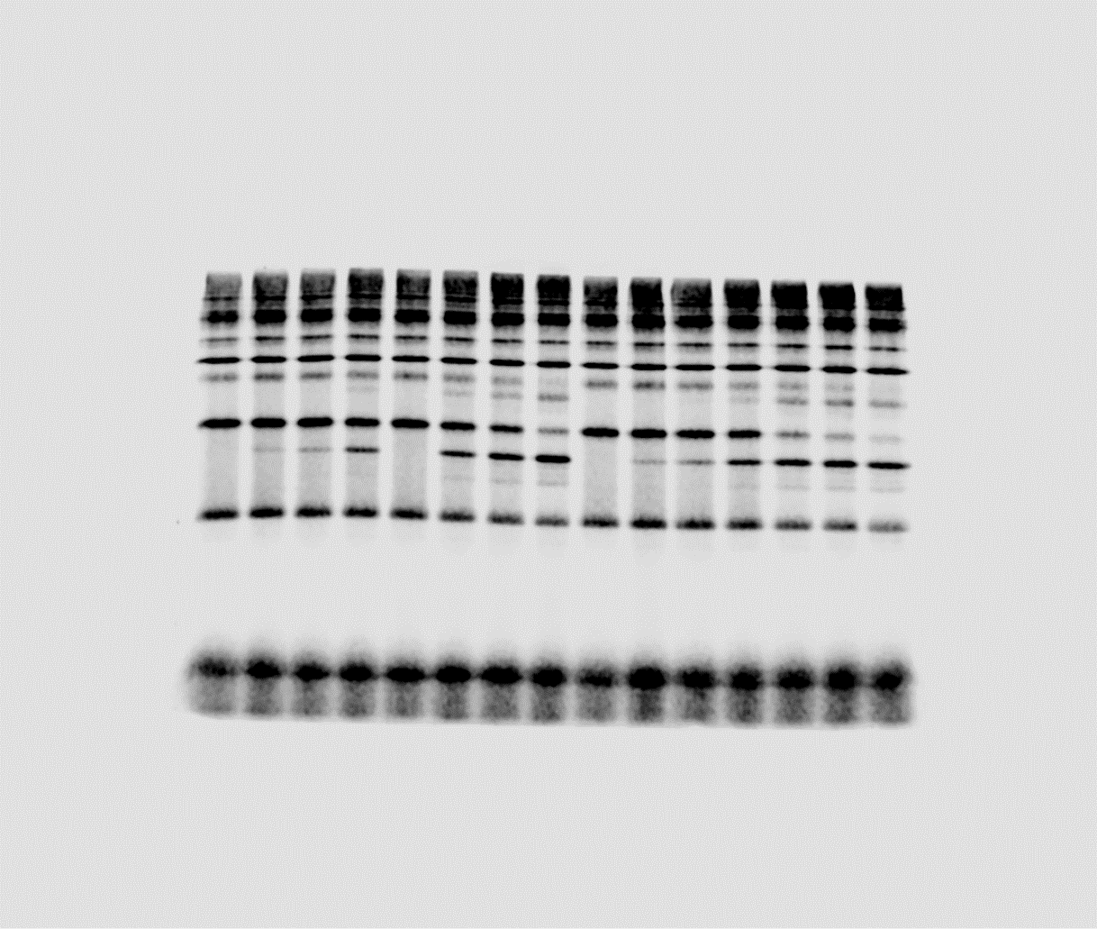

REACCIÓ 3
200nM | no E3 | E3 | Esc2M3 | E3 + Esc2M3 | 200nM | no E3 | E3 | Esc2M3 | E3 + Esc2M3
0 | 2.7842116747 | 2.7200465016 | 2.5528991786 | 2.6857191183 | 0 | 100 | 100 | 100 | 100
0.5 | 3.0170346584 | 1.8842381921 | 2.699450859 | 0.65695889015 | 0.5 | 108.36225873 | 69.272278652 | 105.74059805 | 24.461191257
1 | 2.8326131669 | 1.3491959251 | 2.3535352143 | 0.42449077731 | 1 | 101.73842717 | 49.601943359 | 92.190683988 | 15.805479226
3 | 2.230949414 | 0.54261271824 | 1.8339471953 | 0.22131581139 | 3 | 80.128584843 | 19.948655948 | 71.83782308 | 8.2404675113

NO SUBSTRAT
REACCIÓ 1

1uM | no E3 | E3 | Esc2M3 | E3 + Esc2M3 | 1uM | no E3 | E3 | Esc2M3 | E3 + Esc2M3
0 | 0.53072166409 | 0.53072166409 | 0.85199033824 | 0.53072166409 | 0 | 100 | 100 | 100 | 100
0.5 | 0.47259570367 | 0.60801276771 | 0.77765651472 | 0.41262714076 | 0.5 | 89.047750572 | 114.56339713 | 91.275273887 | 77.748313038
1 | 0.50168492802 | 0.46319457419 | 0.51863754995 | 0.4110856045 | 1 | 94.528820277 | 87.276364528 | 60.873642185 | 77.45785264
2 | 0.57109990923 | 0.33895238803 | 0.80324807574 | 0.21661798249 | 2 | 107.60817729 | 63.866318442 | 94.279012295 | 40.815741497

REACCIÓ 2
1uM | no E3 | E3 | Esc2M3 | E3 + Esc2M3 | 1uM | no E3 | E3 | Esc2M3 | E3 + Esc2M3
0 | 0.2913657194 | 0.2913657194 | 0.37921628817 | 0.2913657194 | 0 | 100 | 100 | 100 | 100
0.5 | 0.17930677369 | 0.24234285868 | 0.36903181358 | 0.25213177984 | 0.5 | 61.540106385 | 83.174801475 | 97.314336195 | 86.534469586 | t = 3mins | no E3 | E3 | Esc2M1 | E3 + Esc2M1
1 | 0.29165010051 | 0.23672873362 | 0.33541230754 | 0.1815313019 | 1 | 100.0976028 | 81.247970457 | 88.448813514 | 62.30358955 |  | 107.60817729 | 63.866318442 | 94.279012295 | 40.815741497
2 | 0.30401298627 | 0.1583082439 | 0.34671952312 | 0.19124238478 | 2 | 104.34068459 | 54.333174208 | 91.430546085 | 65.636542682 |  | 104.34068459 | 54.333174208 | 91.430546085 | 65.636542682
 |  |  |  |  |  |  |  |  |  |  | 83.149240623 | 66.977610521 | 80.745355851 | 47.940979123

REACCIÓ 3
1uM | no E3 | E3 | Esc2M3 | E3 + Esc2M3 | 1uM | no E3 | E3 | Esc2M3 | E3 + Esc2M3
0 | 0.87037747489 | 0.88486667476 | 0.89935587463 | 0.88486667476 | 0 | 100 | 101.66470299 | 103.32940599 | 101.66470299
0.5 | 0.91181761792 | 0.7367122795 | 0.84715071521 | 0.65537170897 | 0.5 | 104.76116906 | 84.642847587 | 97.331415352 | 75.297411512
1 | 0.7988597166 | 0.57738096348 | 0.85997937227 | 0.61004647141 | 1 | 91.78313314 | 66.33684581 | 98.805334132 | 70.089873533
2 | 0.72371226092 | 0.59266255505 | 0.72618810134 | 0.42421374781 | 2 | 83.149240623 | 68.092588808 | 83.433696562 | 48.739054037

Figure 3
 | no E3 | E3 | E3 + Smt3GG | E3 + Esc2M1
0.5 | 103.29173515 | 69.400759637 | 24.761721558 | 27.719954303
1 | 89.423920968 | 46.212378068 | 17.727466339 | 15.99923545
3 | 72.843450041 | 18.545772619 | 7.0929315461 | 8.012755938
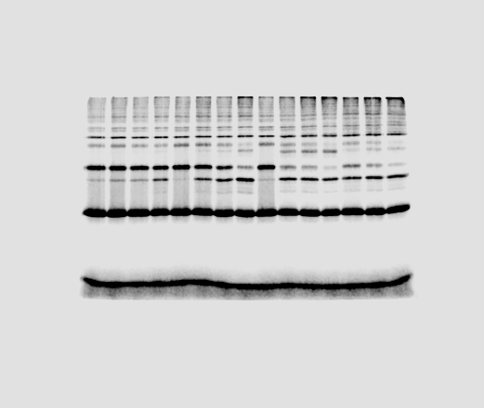
Reaction 2 | no E3 | E3 | E3 + Smt3GG | E3 + Esc2M1 | Reaction 2 | no E3 | E3 | E3 + Smt3GG | E3 + Esc2M1
0 | 3.004030666 | 3.1994610366 | 2.9320538283 | 3.0451818436 | 0 | 100 | 100 | 100 | 100
0.5 | 3.1029153992 | 2.2204502637 | 0.72602700489 | 0.8441230155 | 0.5 | 103.29173515 | 69.400759637 | 24.761721558 | 27.719954303
1 | 2.6863220086 | 1.4785470304 | 0.51977885544 | 0.48720581303 | 1 | 89.423920968 | 46.212378068 | 17.727466339 | 15.99923545
3 | 2.1882395774 | 0.59336476889 | 0.20796857093 | 0.244002989 | 3 | 72.843450041 | 18.545772619 | 7.0929315461 | 8.012755938

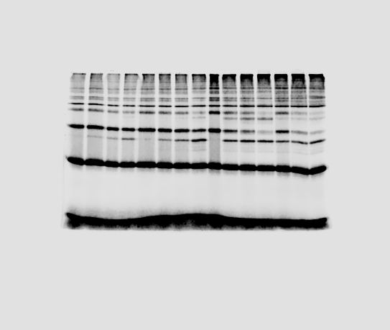
 | no E3 | E3 | E3 + Smt3GG | E3 + Esc2M1
0.5 | 115.60567433 | 74.205186169 | 37.053585525 | 41.352407593
1 | 61.716579817 | 63.455475824 | 26.426588271 | 18.080542722
3 | 61.492167957 | 40.892926213 | 10.381645825 | 8.2491037508
 |  |  |  |  |  |  |  |  |  |  | NO E3 | E3 | E3 + Smt3GG | E3 + Esc2M1 | 3 mins
Reaction 3 | no E3 | E3 | E3 + Smt3GG | E3 + Esc2M1 | Reaction 3 | no E3 | E3 | E3 + Smt3GG | E3 + Esc2M1 |  | 72.843450041 | 18.545772619 | 7.0929315461 | 8.012755938
0 | 2.3485773334 | 2.8195276836 | 2.9324561747 | 2.7001870639 | 0 | 100 | 100 | 100 | 100 |  | 61.492167957 | 40.892926213 | 10.381645825 | 8.2491037508
0.5 | 2.7150886635 | 2.0922357667 | 1.0865801567 | 1.1165923605 | 0.5 | 115.60567433 | 74.205186169 | 37.053585525 | 41.352407593 |  | 38.57070222 | 28.927252406 | 2.2229585741 | 8.1288222702
1 | 1.4494616045 | 1.7891447076 | 0.77494811954 | 0.48820847567 | 1 | 61.716579817 | 63.455475824 | 26.426588271 | 18.080542722
3 | 1.4441911185 | 1.1529873752 | 0.30443721404 | 0.22274123237 | 3 | 61.492167957 | 40.892926213 | 10.381645825 | 8.2491037508

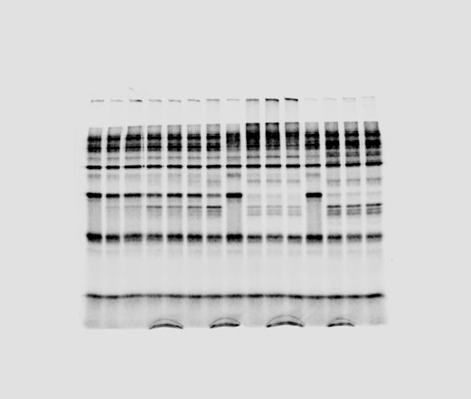
 | no E3 | E3 | E3 + Smt3GG | E3 + Esc2M1
0.5 | 71.056013631 | 89.876187475 | 48.05885389 | 59.385552701
1 | 54.987734827 | 79.042087346 | 27.026168862 | 31.295414923
3 | 32.438466359 | 28.007589128 | 15.707753056 | 11.567735997

Reaction 1 | no E3 | E3 | E3 + Smt3GG | E3 + Esc2M1 | Reaction 1 | no E3 | E3 | E3 + Smt3GG | E3 + Esc2M1
0 | 2.5696761545 | 2.3562942114 | 2.4047035413 | 2.0945029384 | 0 | 100 | 100 | 100 | 100
0.5 | 1.3746658002 | 1.3641856845 | 0.13720316443 | 0.25356619916 | 0.5 | 53.495682631 | 57.895388358 | 5.7056165998 | 12.106270873
1 | 1.5313195627 | 1.1989612516 | 0.094510140247 | 0.15494631021 | 1 | 59.591927957 | 50.883342402 | 3.9302200302 | 7.3977604602
3 | 0.99114213756 | 0.68161117396 | 0.053455563553 | 0.17025842131 | 3 | 38.57070222 | 28.927252406 | 2.2229585741 | 8.1288222702

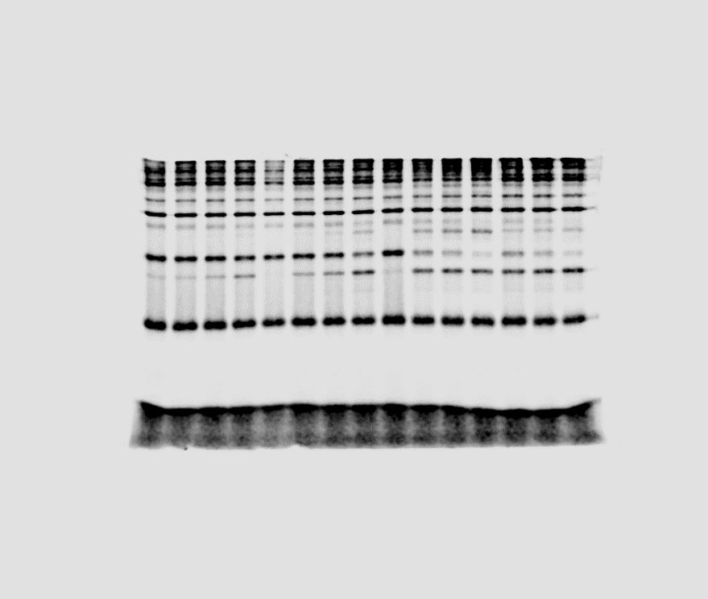

 |  |  |  |  |  |  |  |  |  |  | NO E3 | E3 | E3 + Smt3GG | E3 + Esc2M2 | t = 3mins
Reaction 2 | no E3 | E3 | E3 + Smt3GG | E3 + Esc2M2 | Reaction 2 | no E3 | E3 | E3 + Smt3GG | E3 + Esc2M2 |  |  | 66.591607949 | 74.297491496 | 9.8567598146 | 12.65538925
0 | 2.6294262505 | 1.6185499968 | 2.933534699 | 2.3938369821 | 0 | 100 | 100 | 100 | 100 |  |  | 72.762525469 | 48.275738251 | 8.7170665891 | 16.429294876
0.5 | 2.4620924452 | 2.0962529019 | 0.92991372454 | 0.94924903079 | 0.5 | 93.636109581 | 129.51425079 | 31.699428162 | 39.653871082 |  |  | 61.249948409 | 48.236055711 | 10.627325822 | 6.6551214242
1 | 2.303555603 | 1.854706595 | 0.66082319128 | 0.58876437112 | 1 | 87.606777433 | 114.59062733 | 22.526516952 | 24.595006908
3 | 1.75097722 | 1.2025420462 | 0.28915146936 | 0.3029493881 | 3 | 66.591607949 | 74.297491496 | 9.8567598146 | 12.65538925

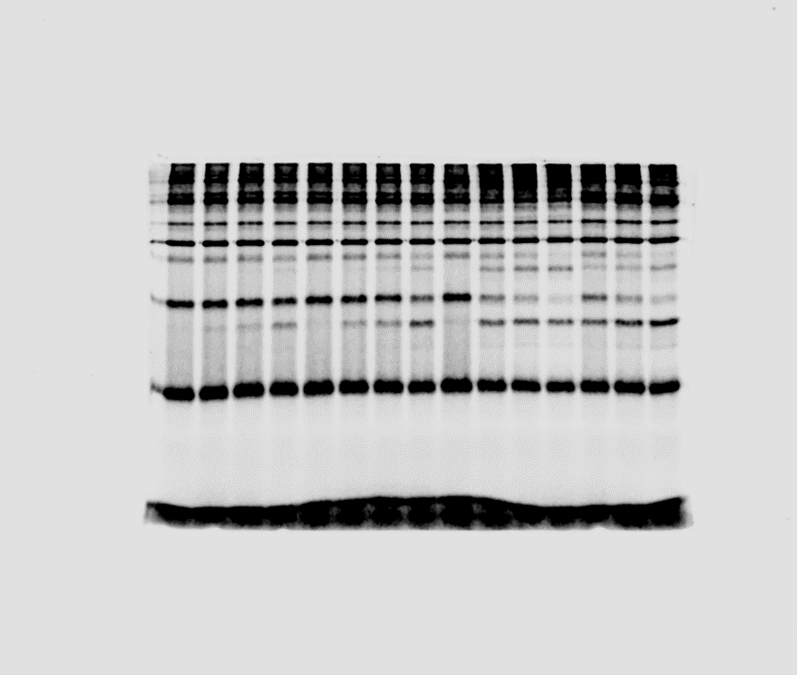

Reaction 3 | no E3 | E3 | E3 + Smt3GG | E3 + Esc2M2 | Reaction 3 | no E3 | E3 | E3 + Smt3GG | E3 + Esc2M2
0 | 1.7751820851 | 1.8560562127 | 2.0663026646 | 1.8991803208 | 0 | 100 | 100 | 100 | 100
0.5 | 1.7692207634 | 1.5904228608 | 0.75904141483 | 0.84216358885 | 0.5 | 99.664185336 | 85.688291656 | 36.734280405 | 44.34352966
1 | 1.6482325678 | 1.4486798747 | 0.45488293283 | 0.58542972733 | 1 | 92.848648127 | 78.05150861 | 22.014341879 | 30.825389297
3 | 1.2916673168 | 0.89602483902 | 0.1801209792 | 0.31202193513 | 3 | 72.762525469 | 48.275738251 | 8.7170665891 | 16.429294876

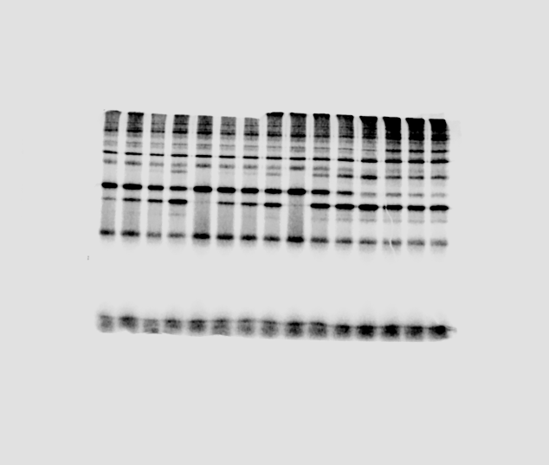
Reaction 4 | no E3 | E3 | E3 + Smt3GG | E3 + Esc2M2 | Reaction 4 | no E3 | E3 | E3 + Smt3GG | E3 + Esc2M2
0 | 1.8143918217 | 2.9806039231 | 3.1937708786 | 2.6629222078 | 0 | 100 | 100 | 100 | 100
0.5 | 2.299445864 | 2.2553797262 | 1.4149976643 | 0.3345545716 | 0.5 | 126.73369867 | 75.668548535 | 44.304920987 | 12.563437663
1 | 1.2699591581 | 1.8408787745 | 0.74284171703 | 0.27161293867 | 1 | 69.993655336 | 61.76193892 | 23.259079792 | 10.199807485
3 | 1.1113140548 | 1.4377257689 | 0.33941243729 | 0.17722070636 | 3 | 61.249948409 | 48.236055711 | 10.627325822 | 6.6551214242

Reaction 1 | no E3 | E3 | E3 + Smt3GG | E3 + Esc2M3 | Reaction 1 | no E3 | E3 | E3 + Smt3GG | E3 + Esc2M3
 | 0.69555483514 | 0.83080671042 | 0.7422392813 | 0.69555483514 | 0 | 100 | 100 | 100 | 100
 | 0.61768486141 | 0.67092786712 | 0.27951928019 | 0.3055446549 | 0.5 | 88.804624769 | 80.75619259 | 37.658917714 | 43.928190771
 | 0.57391572034 | 0.57153242861 | 0.19984736084 | 0.17633125768 | 1 | 82.511930237 | 68.79246658 | 26.924923791 | 25.35116554
 | 0.5574940932 | 0.36104804312 | 0.075298448734 | 0.10012882319 | 3 | 80.150990983 | 43.457526112 | 10.144767413 | 14.395532621

 |  |  |  |  |  |  |  |  |  |  | NO E3 | E3 | E3 + Smt3GG | E3 + Esc2M3 | t = 3mins
Reaction 2 | no E3 | E3 | E3 + Smt3GG | E3 + Esc2M3 | Reaction 2 | no E3 | E3 | E3 + Smt3GG | E3 + Esc2M3 |  | 80.150990983 | 43.457526112 | 10.144767413 | 14.395532621
0 | 1.8082150352 | 1.6742786536 | 2.0573648725 | 1.8466195204 | 0 | 100 | 100 | 100 | 100 |  | 64.245757678 | 42.849238136 | 7.6313781532 | 15.50105599
0.5 | 1.5885529026 | 1.4162646012 | 0.63552613718 | 0.5348035986 | 0.5 | 87.851990591 | 84.589539393 | 30.89029786 | 28.961223072 |  | 71.469743995 | 39.710540265 | 11.874106575 | 15.388556594
1 | 1.2347955963 | 1.2087762649 | 0.42898487189 | 0.51057137232 | 1 | 68.288094741 | 72.196839055 | 20.851180927 | 27.64897515
3 | 1.1617014498 | 0.71741564733 | 0.15700529341 | 0.28624552579 | 3 | 64.245757678 | 42.849238136 | 7.6313781532 | 15.50105599

Reaction 3 | no E3 | E3 | E3 + Smt3GG | E3 + Esc2M3 | Reaction 3 | no E3 | E3 | E3 + Smt3GG | E3 + Esc2M3
0 | 1.4509810675 | 1.6616136521 | 1.866197973 | 1.6595975642 | 0 | 100 | 100 | 100 | 100
0.5 | 1.3036754705 | 1.1849056548 | 0.57879859675 | 0.59080015705 | 0.5 | 89.847862231 | 71.3105392 | 31.014855075 | 35.599001215
1 | 1.3624164427 | 1.1754540286 | 0.34763371036 | 0.54797136434 | 1 | 93.896224647 | 70.741717074 | 18.627911689 | 33.018327826
3 | 1.0370124544 | 0.65983575839 | 0.22159433621 | 0.25538811041 | 3 | 71.469743995 | 39.710540265 | 11.874106575 | 15.388556594

0.5 | 63.885706907 | 92.867188741 | 116.56713738 | 98.05159901
1 | 50.387646256 | 66.117572855 | 95.37443631 | 95.93830151
3 | 21.434559612 | 34.549545601 | 45.761861686 | 65.065391559
REACCIÓ 1 |  |  |  |  | REACCIÓ 1
5nM | E3 + Smt3GG | E3 + Esc2M1 | E3 + Esc2M2 | E3 + Esc2M3 |  | E3 + Smt3GG | E3 + Esc2M1 | E3 + Esc2M2 | E3 + Esc2M3
0 | 0.56044036224 | 0.41828579249 | 0.37741275819 | 0.45204630431 | 0 | 18.061735179 | 18.837881637 | 51.983294787 | 53.552183272
0.5 | 0.35804128721 | 0.38845025639 | 0.43993924832 | 0.44323862964 | 0.5 | 11.538867199 | 17.494211095 | 60.595438648 | 52.508772004
1 | 0.2823927072 | 0.27656041359 | 0.35995529068 | 0.43368554639 | 1 | 9.1008832297 | 12.455150116 | 49.578774379 | 51.377055053
3 | 0.12012792353 | 0.14451584062 | 0.17271110439 | 0.29412569792 | 3 | 3.8714533938 | 6.5084025067 | 23.788523461 | 34.843937735

 |  |  |  |  |  |  |  |  |  | t = 3mins | E3 + Smt3GG | E3 + Esc2M1 | E3 + Esc2M2 | E3 + Esc2M3
 |  |  |  |  |  |  |  |  |  |  | 21.434559612 | 34.549545601 | 45.761861686 | 65.065391559
 |  |  |  |  |  |  |  |  |  |  | 43.23953899 | 56.984053771 | 70.443796522 | 36.335347887
0.5 | 81.743890485 | 95.481159117 | 127.80081034 | 71.608152202
1 | 81.825366459 | 77.017471563 | 92.235737995 | 67.111920753
3 | 43.23953899 | 56.984053771 | 70.443796522 | 36.335347887
 |  |  |  |  |  |  |  |  |  |  | 38.028082985 | 84.764448143 | 48.526952268 | 53.943140644

REPLICA 2 |  |  |  |  | REPLICA 4
5nM | E3 + Smt3GG | E3 + Esc2M1 | E3 + Esc2M2 | E3 + Esc2M3 |  | E3 + Smt3GG | E3 + Esc2M1 | E3 + Esc2M2 | E3 + Esc2M3
0 | 3.1002091956 | 2.3422274147 | 1.6341700146 | 2.358868875 | 0 | 214.66751567 | 203.14423775 | 536.78392102 | 1059.0176097
0.5 | 2.5342316097 | 2.2363858847 | 2.0884825209 | 1.6891424142 | 0.5 | 175.47757892 | 193.96447288 | 686.01420081 | 758.34294183
1 | 2.5367575353 | 1.8039243331 | 1.507288773 | 1.58308221 | 1 | 175.65248137 | 156.45655554 | 495.10661099 | 710.72705902
3 | 1.3405161639 | 1.3346961294 | 1.1511713999 | 0.85710321192 | 3 | 92.821244139 | 115.75982167 | 378.13097308 | 384.79773269

0.5 | 83.266252657 | 96.668858984 | 66.302208877 | 79.598288792
1 | 61.823895412 | 96.395980536 | 70.860251943 | 67.548570329
3 | 38.028082985 | 84.764448143 | 48.526952268 | 53.943140644
REPLICA 3 |  |  |  |  | REPLICA 5
5nM | E3 + Smt3GG | E3 + Esc2M1 | E3 + Esc2M2 | E3 + Esc2M3 |  | E3 + Smt3GG | E3 + Esc2M1 | E3 + Esc2M2 | E3 + Esc2M3
0 | 3.3833106069 | 2.4176136118 | 3.2348545533 | 3.0119262573 | 0 | #DIV/0! | #DIV/0! | #DIV/0! | #DIV/0!
0.5 | 2.8171559582 | 2.3370794932 | 2.1447800228 | 2.3974417605 | 0.5 | #DIV/0! | #DIV/0! | #DIV/0! | #DIV/0!
1 | 2.0916944111 | 2.3304823467 | 2.2922260864 | 2.0345131262 | 1 | #DIV/0! | #DIV/0! | #DIV/0! | #DIV/0!
3 | 1.2866081652 | 2.0492768363 | 1.569776325 | 1.6247276171 | 3 | #DIV/0! | #DIV/0! | #DIV/0! | #DIV/0!

Figure 4
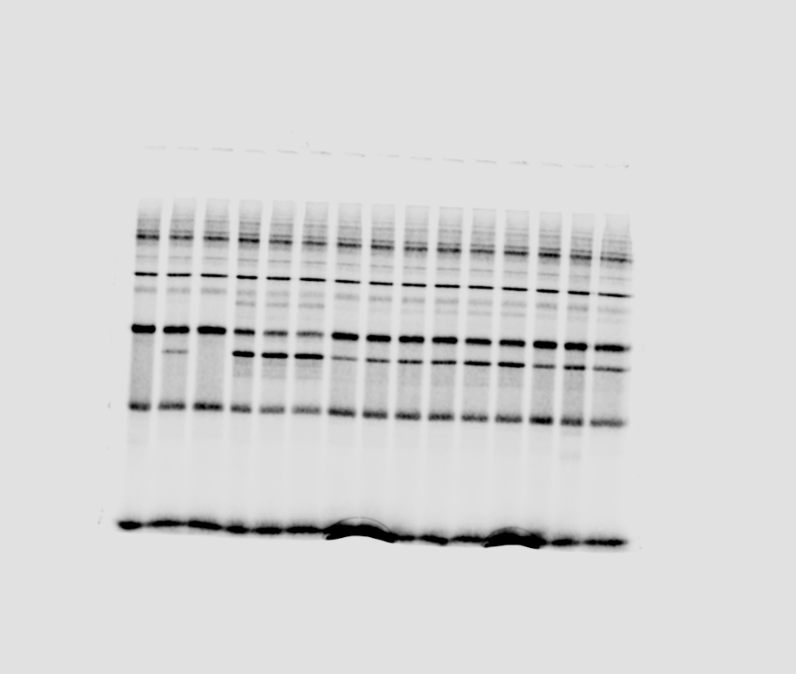
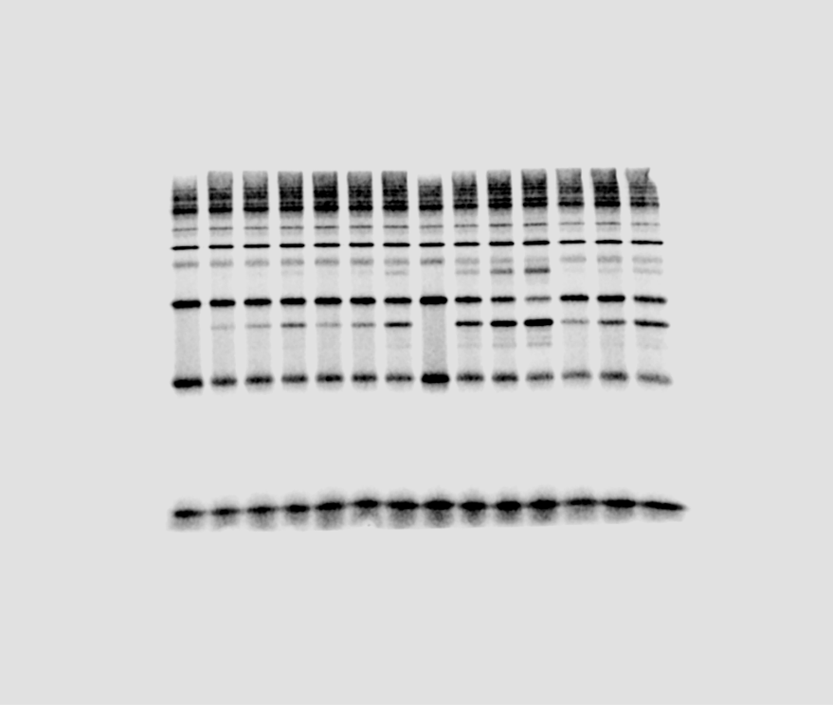
THIOESTER
REACCIÓ 1 |  |  |  |  |  | REACCIÓ 1
10nM | no E3 | E3 | E3 + Esc2 SLD2 | E3D4 + Esc2SLD2 |  | 10nM | no E3 | E3 | E3 + Esc2 SLD2 | E3D4 + Esc2SLD2
0 | 2.6515166273 | 2.9272087347 | 3.2029008422 | 2.9272087347 |  | 0 | 100 | 100 | 100 | 100
0.5 | 1.9429705957 | 2.2368187399 | 1.6635713917 | 1.7556477656 |  | 0.5 | 73.277707395 | 76.41473303 | 51.939522129 | 59.97685593
1 | 1.9402044281 | 2.0924266161 | 1.2406088965 | 1.9340558519 |  | 1 | 73.173383419 | 71.481975003 | 38.733915212 | 66.071675345
3 | 1.9219686729 | 1.8381676539 | 0.76016258485 | 1.4868318797 |  | 3 | 72.485635318 | 62.795919954 | 23.733565986 | 50.793503793

REACCIÓ 2 |  |  |  |  |  | REACCIÓ 2 |  |  |  |  |  |  |  |  |  |  |  |  |  | 3 mins | no E3 | E3 | E3 + Esc2 SLD2 | E3D4 + Esc2SLD2
10nM | no E3 | E3 | E3 + Esc2 SLD2 | E3D4 + Esc2SLD2 |  | 10nM | no E3 | E3 | E3 + Esc2 SLD2 | E3D4 + Esc2SLD2 |  |  |  |  |  |  |  |  |  |  | 72.485635318 | 62.795919954 | 23.733565986 | 50.793503793
0 | 2.2882548525 | 2.212757786 | 2.1372607194 | 2.212757786 |  | 0 | 100 | 100 | 100 | 100 |  |  |  |  |  |  |  |  |  |  | 60.358586117 | 49.686862384 | 21.727623492 | 51.143582769
0.5 | 1.4308852356 | 1.3565664185 | 1.3015058471 | 1.1452241024 |  | 0.5 | 62.531725172 | 61.30659339 | 60.895979383 | 51.755511141 |  |  |  |  |  |  |  |  |  |  | 91.870749383 | 90.733224268 | 22.330966732 | 51.218542929
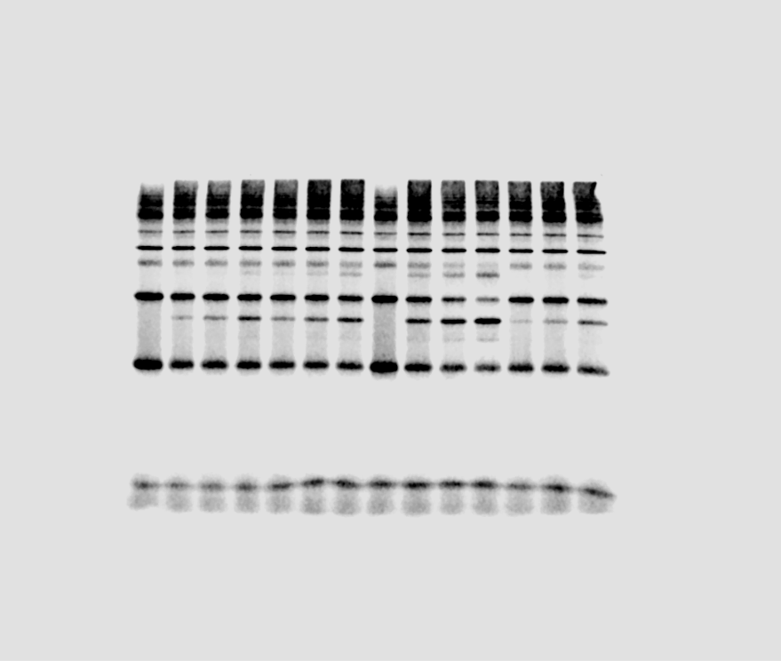
1 | 1.52409171 | 1.3188820597 | 0.69803309679 | 1.2811572576 |  | 1 | 66.604981012 | 59.60354396 | 32.660175263 | 57.898666799
3 | 1.3811582757 | 1.099449916 | 0.46437596215 | 1.1316836097 |  | 3 | 60.358586117 | 49.686862384 | 21.727623492 | 51.143582769

REACCIÓ 3 |  |  |  |  |  | REACCIÓ 3
10nM | no E3 | E3 | E3 + Esc2 SLD2 | E3D4 + Esc2SLD2 |  | 10nM | no E3 | E3 | E3 + Esc2 SLD2 | E3D4 + Esc2SLD2
0 | 1.4825800142 | 1.6673711555 | 1.8521622969 | 1.6673711555 |  | 0 | 100 | 100 | 100 | 100
0.5 | 1.6330919238 | 1.647384462 | 0.94132781128 | 1.2404952091 |  | 0.5 | 110.15202608 | 98.801305069 | 50.823181795 | 74.398264898
1 | 1.4299289772 | 1.5850043111 | 0.86059888033 | 1.2768353862 |  | 1 | 96.448688338 | 95.060077404 | 46.464550206 | 76.577754266
3 | 1.3620573692 | 1.5128596099 | 0.41360574635 | 0.85400321108 |  | 3 | 91.870749383 | 90.733224268 | 22.330966732 | 51.218542929

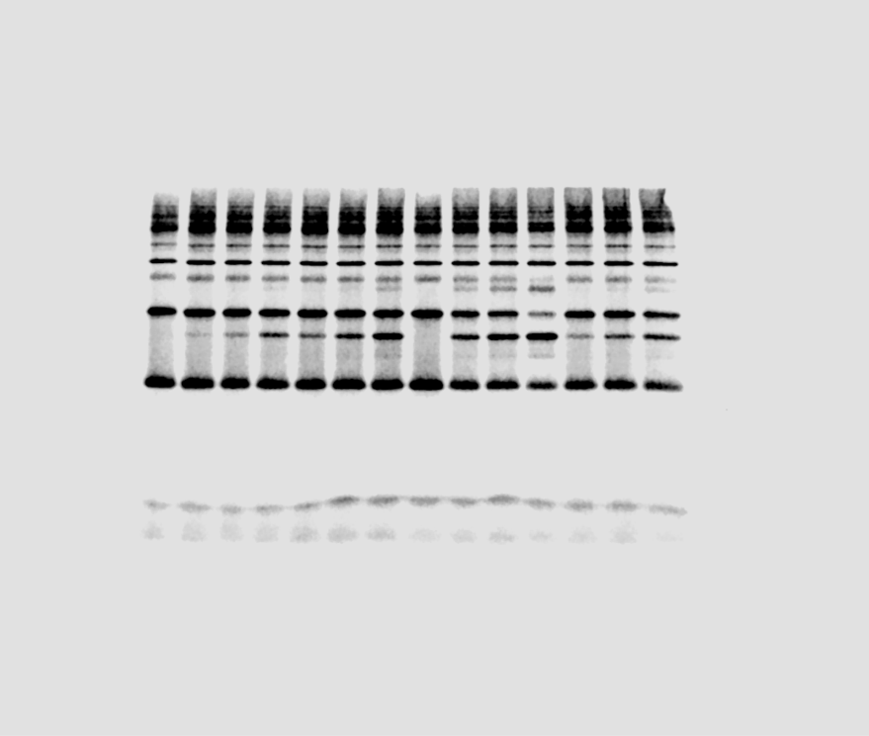

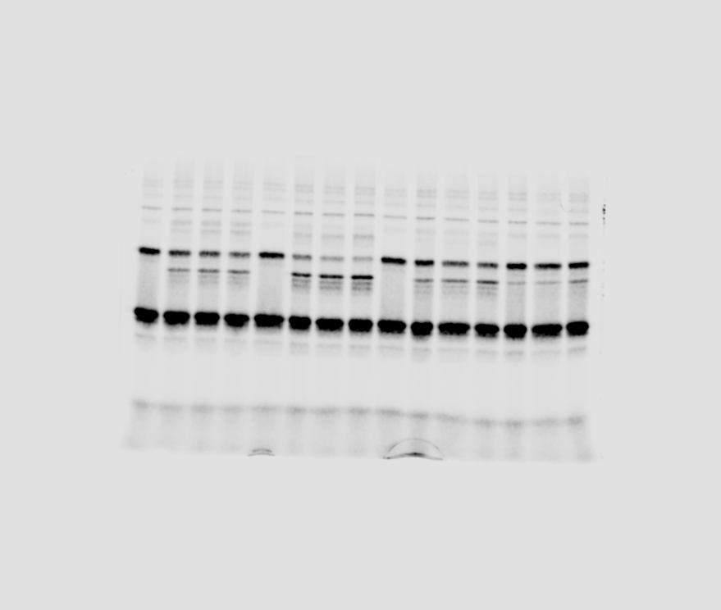

Reaction 1 |  |  |  |  |  |  | Reaction 1
THIOESTER | E3WT+Smt3gg | E3WT+Esc2SLD2 | E3V266R + Esc2SLD2 | E3D4+ Esc2SLD2 |  |  | THIOESTER | E3WT+Smt3gg | E3WT+Esc2SLD2 | E3V266R + Esc2SLD2 | E3D4+ Esc2SLD2
0 | 4.3869713226 | 4.4203452608 | 4.6056716308 | 4.4709960714 |  | 0 | 0 | 100 | 100 | 100 | 100
0.5 | 2.947517189 | 1.5036876777 | 3.3592418618 | 4.1898288041 |  | 0.5 | 0.5 | 67.187974851 | 34.017425992 | 72.937068274 | 93.711305875
1 | 2.4825439291 | 1.0912970092 | 2.6987186682 | 3.9006685801 |  | 1 | 1 | 56.589016579 | 24.688049117 | 58.595550976 | 87.243838237
2 | 2.004318233 | 0.89615919982 | 2.2387870034 | 3.8400726944 |  | 2 | 2 | 45.687972078 | 20.273511387 | 48.609349144 | 85.888527591 |  |  |  |  |  |  |  | THIOESTER 2min | E3WT+Esc2SLD2 | E3V266R + Esc2SLD2 | E3D4+ Esc2SLD2
 |  |  |  |  |  |  |  |  |  |  |  |  |  |  |  |  |  |  | Reacció 1 | 20.273511387 | 48.609349144 | 85.888527591
 |  |  |  |  |  |  |  |  |  |  |  |  |  |  |  |  |  |  | Reacció 2 | 19.895960536 | 62.643144987 | 73.370611479
 |  |  |  |  |  |  |  |  |  |  |  |  |  |  |  |  |  |  | Reacció 3 | 27.238608239 | 69.221972072 | 86.973824906

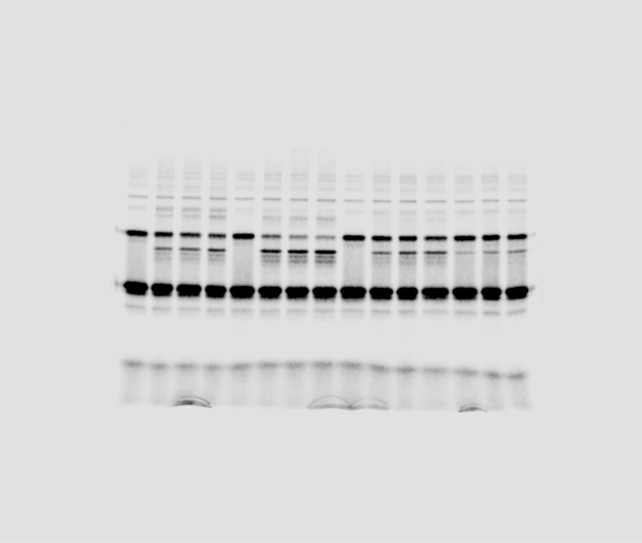
Reaction 2 |  |  |  |  |  |  | Reaction 2
 | E3WT+Smt3gg | E3WT+Esc2SLD2 | E3V266R + Esc2SLD2 | E3D4+ Esc2SLD2 |  |  | THIOESTER | E3WT+Smt3gg | E3WT+Esc2SLD2 | E3V266R + Esc2SLD2 | E3D4+ Esc2SLD2
0 | 4.4639365835 | 4.655802716 | 4.2809962362 | 4.4669118452 |  | 0 | 0 | 100 | 100 | 100 | 100
0.5 | 2.797417159 | 1.5602478434 | 3.3203131278 | 3.9502307822 |  | 0.5 | 0.5 | 62.667045256 | 33.511897702 | 77.559356387 | 88.433148426
1 | 2.4943040521 | 1.0558378745 | 3.0922910706 | 3.3474528696 |  | 1 | 1 | 55.876780628 | 22.677891203 | 72.232978027 | 74.938861244
2 | 1.9680624144 | 0.92631667099 | 2.6817506792 | 3.2774005351 |  | 2 | 2 | 44.088046 | 19.895960536 | 62.643144987 | 73.370611479

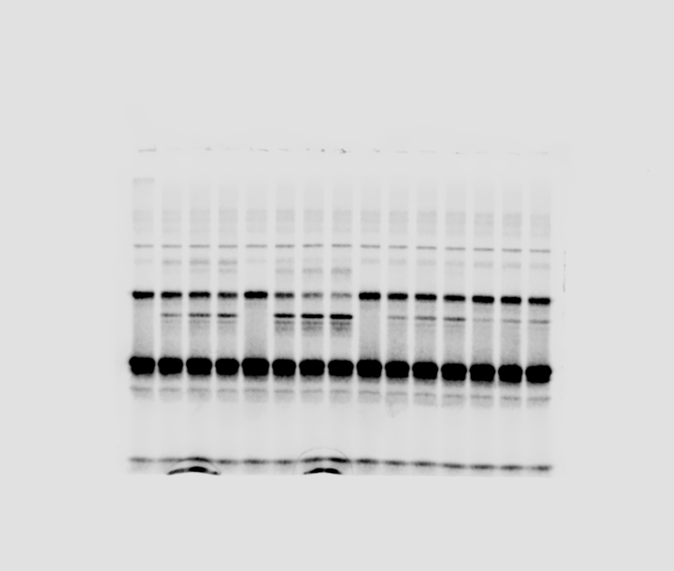
Reaction 3 |  |  |  |  |  |  | Reaction 3
 | E3WT+Smt3gg | E3WT+Esc2SLD2 | E3V266R + Esc2SLD2 | E3D4+ Esc2SLD2 |  |  | THIOESTER | E3WT+Smt3gg | E3WT+Esc2SLD2 | E3V266R + Esc2SLD2 | E3D4+ Esc2SLD2
0 | 2.8698024228 | 3.1967607308 | 3.1931766868 | 3.0865799468 |  | 0 | 0 | 100 | 100 | 100 | 100
0.5 | 2.1756829768 | 1.4560776725 | 2.3002302051 | 2.9507101532 |  | 0.5 | 0.5 | 75.812988363 | 45.548534756 | 72.035794781 | 95.598047161
1 | 2.1707189828 | 1.0308988318 | 2.3297815677 | 2.767783653 |  | 1 | 1 | 75.64001499 | 32.248232464 | 72.961248193 | 89.671536156
2 | 1.6464399025 | 0.87075313181 | 2.2103798743 | 2.6845166385 |  | 2 | 2 | 57.371193549 | 27.238608239 | 69.221972072 | 86.973824906

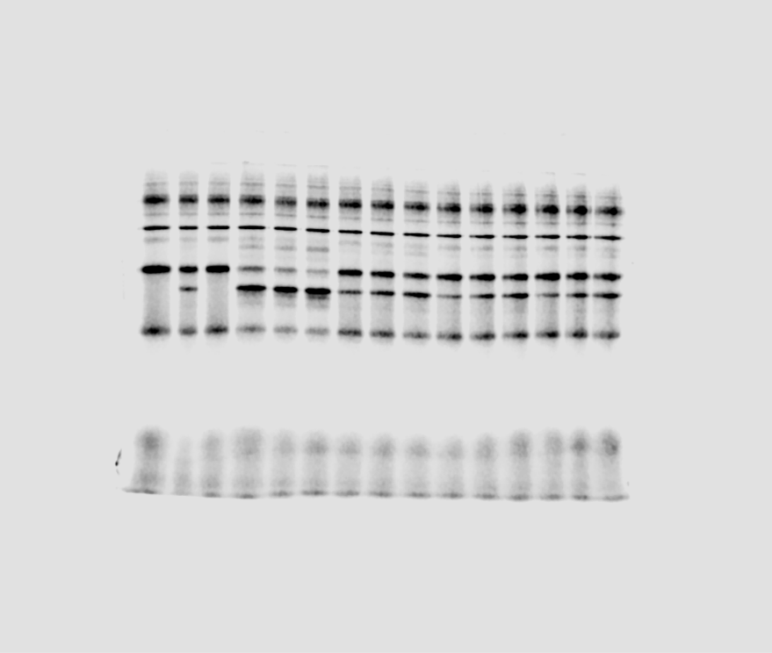

REPLICA 1 |  |  |  |  |  |  |  | REPLICA 1
THIOESTER | E3 | E3 + Esc2WT | E3 + Esc2H399E | E3 + Esc2R401D | E3 + Esc2R408E |  |  | THIOESTER | E3 | E3 + Esc2WT | E3 + Esc2H399E | E3 + Esc2R401D | E3 + Esc2R408E
0 | 3.9428020083 | 2.8970961538 | 3.4199490811 | 3.4199490811 | 3.4199490811 | 0 |  | 0 | 100 | 100 | 100 | 100 | 100 | 1 min | E3 + Esc2WT | E3 + Esc2H399E | E3 + Esc2R401D | E3 + Esc2R408E
0.5 |  | 1.1328802602 | 2.0281981895 | 2.465512404 | 2.7476464956 | 0.5 |  | 0.5 | 0 | 39.103992415 | 59.304923595 | 72.092079313 | 80.341736981 | Replica 1 | 23.563386792 | 61.608876572 | 68.311969438 | 66.100958208
1 |  | 0.68265397247 | 2.1069922082 | 2.3362345711 | 2.2606191128 | 1 |  | 1 | 0 | 23.563386792 | 61.608876572 | 68.311969438 | 66.100958208 | Replica A | 17.427324973 | 68.991663169 | 50.878292956 | 71.91664254
2 | 1.6778976414 | 0.5133534749 | 1.6284971205 | 2.1212463402 | 2.1425608364 | 2 |  | 2 | 42.555970041 | 17.71958705 | 47.617583825 | 62.025670264 | 62.648910426 | Replica B | 25.161310538 | 71.180293382 | 56.399935652 | 60.019086498

 |  |  |  |  |  |  |  |  |  |  |  |  |  | 2 mins | E3 + Esc2WT | E3 + Esc2H399E | E3 + Esc2R401D | E3 + Esc2R408E
REPLICA A |  |  |  |  |  |  |  |  |  |  |  |  |  | Replica 1 | 17.71958705 | 47.617583825 | 62.025670264 | 62.648910426
THIOESTER | E3 | E3 + Esc2WT | E3 + Esc2H399E | E3 + Esc2R401D | E3 + Esc2R408E |  |  | THIOESTER | E3 | E3 + Esc2WT | E3 + Esc2H399E | E3 + Esc2R401D | E3 + Esc2R408E | Replica A | 17.629338253 | 70.325345904 | 50.330499406 | 68.230350313
0 | 7.1683226566 | 7.1683226566 | 7.1683226566 | 7.1683226566 | 7.1683226566 | 0 |  | 0 | 100 | 100 | 100 | 100 | 100 | Replica B | 25.136045986 | 49.611605024 | 49.288454549 | 61.229645695
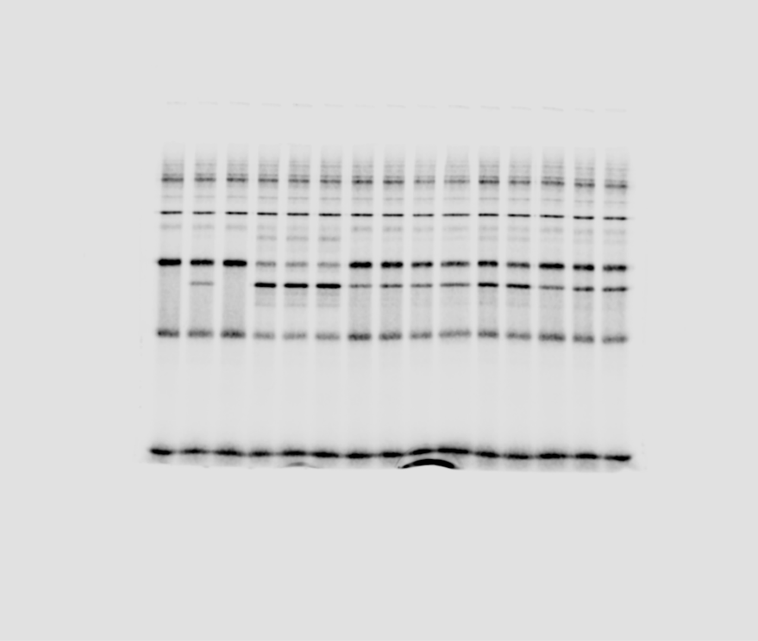
0.5 |  | 1.8221408617 | 5.3112779995 | 4.5830277344 | 5.8643168931 | 0.5 |  | 0.5 | 0 | 25.419347719 | 74.093735089 | 63.934450972 | 81.808774159
1 |  | 1.2492468845 | 4.9455450221 | 3.6471202013 | 5.1552169811 | 1 |  | 1 | 0 | 17.427324973 | 68.991663169 | 50.878292956 | 71.91664254
2 | 5.6172999289 | 1.2637278482 | 5.0411477038 | 3.6078525921 | 4.8909716601 | 2 |  | 2 | 78.362822071 | 17.629338253 | 70.325345904 | 50.330499406 | 68.230350313

REPLICA B
THIOESTER | E3 | E3 + Esc2WT | E3 + Esc2H399E | E3 + Esc2R401D | E3 + Esc2R408E |  |  | THIOESTER | E3 | E3 + Esc2WT | E3 + Esc2H399E | E3 + Esc2R401D | E3 + Esc2R408E
0 | 7.2636127683 | 7.2636127683 | 7.2636127683 | 7.2636127683 | 7.2636127683 | 0 |  | 0 | 100 | 100 | 100 | 100 | 100
0.5 |  | 1.9606662712 | 5.8096556549 | 4.167143057 | 5.6945438758 | 0.5 |  | 0.5 | 0 | 26.992990042 | 79.983003504 | 57.370115809 | 78.398230433
1 |  | 1.8276201649 | 5.1702608786 | 4.0966729273 | 4.3595540302 | 1 |  | 1 | 0 | 25.161310538 | 71.180293382 | 56.399935652 | 60.019086498
2 | 5.3276969357 | 1.8257850457 | 3.6035948771 | 3.5801224779 | 4.4474843626 | 2 |  | 2 | 73.347755527 | 25.136045986 | 49.611605024 | 49.288454549 | 61.229645695

Figure 5
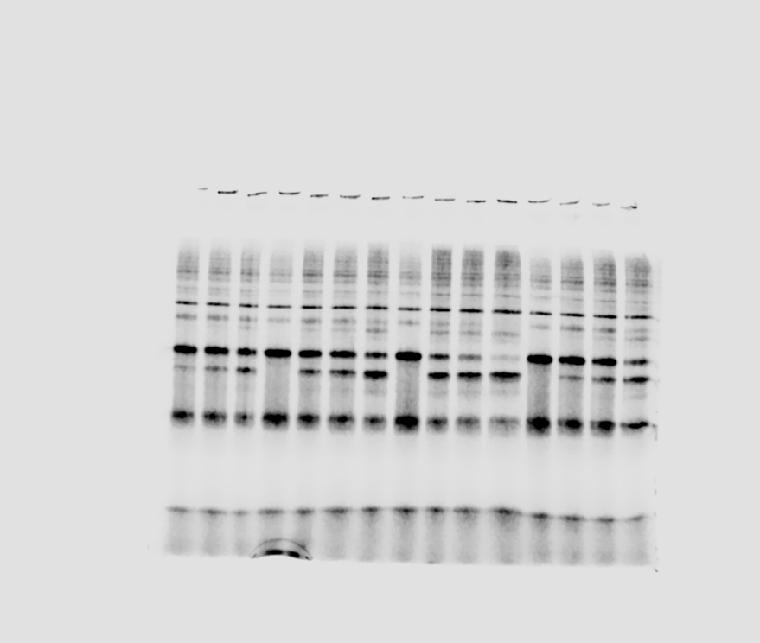
A

Reaction a |  |  |  |  | Reaction 1
THIOESTER | no E3 | Hexamer | Hexamer + Esc2WT | HexamerD4 + Esc2 | THIOESTER | no E3 | Hexamer | Hexamer + Esc2WT | HexamerD4 + Esc2 |  |  | THIOESTER slope | no E3 | Hexamer | Hexamer + Esc2WT | HexamerD4 + Esc2
0 | 1.6677271357 | 1.9474872931 | 2.1443635328 | 2.0303712108 | 0 | 100 | 100 | 100 | 100 |  |  | Reacció 1
0.5 | 1.2738174298 | 1.1163913938 | 0.43582696619 | 1.5289743632 | 0.5 | 76.380446329 | 57.324707472 | 20.324304136 | 75.305163663 |  |  | Reacció 2
1 | 1.1544412219 | 1.0059249912 | 0.30390618846 | 1.0358096625 | 1 | 69.222428367 | 51.652454669 | 14.172325905 | 51.015777658 |  |  | Reacció 3
2 | 0.69483916018 | 0.53551282664 | 0.12067196099 | 0.44485208417 | 2 | 41.663839684 | 27.497628793 | 5.6274022173 | 21.909889276

 |  |  |  |  |  |  |  |  |  |  |  | p53-Smt3 slope | no E3 | Hexamer | Hexamer + Esc2WT | HexamerD4 + Esc2
 |  |  |  |  |  |  |  |  |  |  |  | Reacció 1
 |  |  |  |  |  |  |  |  |  |  |  | Reacció 2
 |  |  |  |  |  |  |  |  |  |  |  | Reacció 3

Reaction b |  |  |  |  | Reaction 2
 | no E3 | Hexamer | Hexamer + Esc2WT | HexamerD4 + Esc2 | THIOESTER | no E3 | Hexamer | Hexamer + Esc2WT | HexamerD4 + Esc2
0 | 5.1087712135 | 5.3199505899 | 4.4463643571 | 5.5599986934 | 0 | 100 | 100 | 100 | 100 |  |  | NORMALITZAT
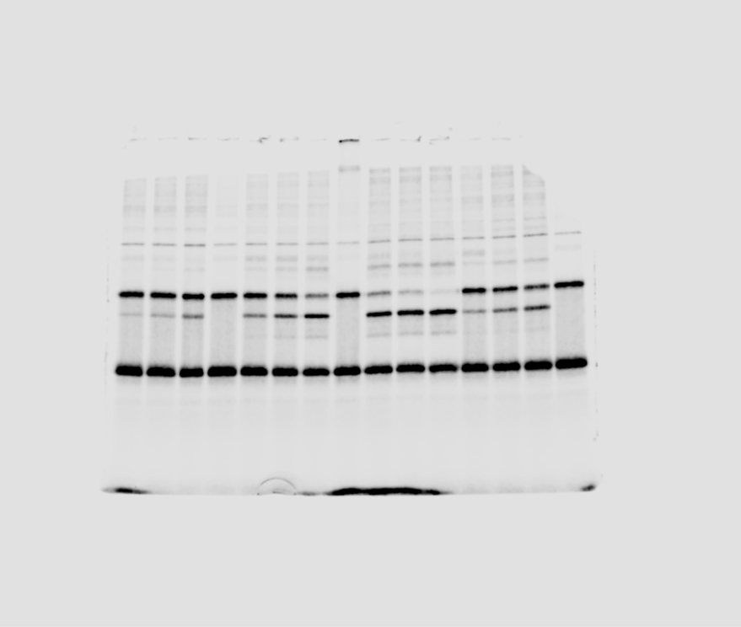
0.5 | 4.7601803802 | 4.0354004104 | 1.3337455711 | 3.9472278554 | 0.5 | 93.176620782 | 75.854095677 | 29.99631753 | 70.993323436 |  |  | THIOESTER slope | no E3 | Hexamer | Hexamer + Esc2WT | HexamerD4 + Esc2
1 | 4.7277817091 | 2.8530976791 | 0.66730544181 | 3.3148855527 | 1 | 92.542443407 | 53.630153718 | 15.007889327 | 59.620257765 |  |  | Reacció 1 |  | #DIV/0! | #DIV/0! | #DIV/0!
2 | 4.4533788599 | 1.491025974 | 0.31608670112 | 2.611659958 | 2 | 87.171233038 | 28.027064328 | 7.1088798787 | 46.972312442 |  |  | Reacció 2 |  | #DIV/0! | #DIV/0! | #DIV/0!
 |  |  |  |  |  |  |  |  |  |  |  | Reacció 3 |  | #DIV/0! | #DIV/0! | #DIV/0!

 |  |  |  |  |  |  |  |  |  |  |  | NORMALITZAT
 |  |  |  |  |  |  |  |  |  |  |  | p53-Smt3 slope | no E3 | Hexamer | Hexamer + Esc2WT | HexamerD4 + Esc2
 |  |  |  |  |  |  |  |  |  |  |  | Reacció 1 |  | #DIV/0! | #DIV/0! | #DIV/0!
 |  |  |  |  |  |  |  |  |  |  |  | Reacció 2 |  | #DIV/0! | #DIV/0! | #DIV/0!
 |  |  |  |  |  |  |  |  |  |  |  | Reacció 3 |  | #DIV/0! | #DIV/0! | #DIV/0!

Reaction c |  |  |  |  | Reaction 3
 | no E3 | Hexamer | Hexamer + Esc2WT | HexamerD4 + Esc2 | THIOESTER | no E3 | Hexamer | Hexamer + Esc2WT | HexamerD4 + Esc2 |  |  | THIOESTER 2min | no E3 | Hexamer | Hexamer + Esc2WT | HexamerD4 + Esc2
0 | 2.0195364306 | 1.6014645613 | 2.0113784613 | 2.4457662694 | 0 | 100 | 100 | 100 | 100 |  |  | Reacció 1 | 34.167748702 | 32.110338387 | 5.6274022173 | 21.909889276
0.5 | 0.57488363527 | 1.0528310973 | 0.31534331082 | 1.742622423 | 0.5 | 28.466118588 | 65.741766804 | 15.677969954 | 71.250570623 |  |  | Reacció 2 | 87.171233038 | 28.027064328 | 7.1088798787 | 46.972312442
1 | 1.32323622 | 0.3998676418 | 0.18878727572 | 1.4438598694 | 1 | 65.521780143 | 24.968872335 | 9.3859648671 | 59.035071646 |  |  | Reacció 3 | 51.823775971 | 9.5595452434 | 5.3035072936 | 27.432766438
2 | 1.0466000355 | 0.20341762407 | 0.1066736034 | 0.6709413483 | 2 | 51.823775971 | 12.701974742 | 5.3035072936 | 27.432766438

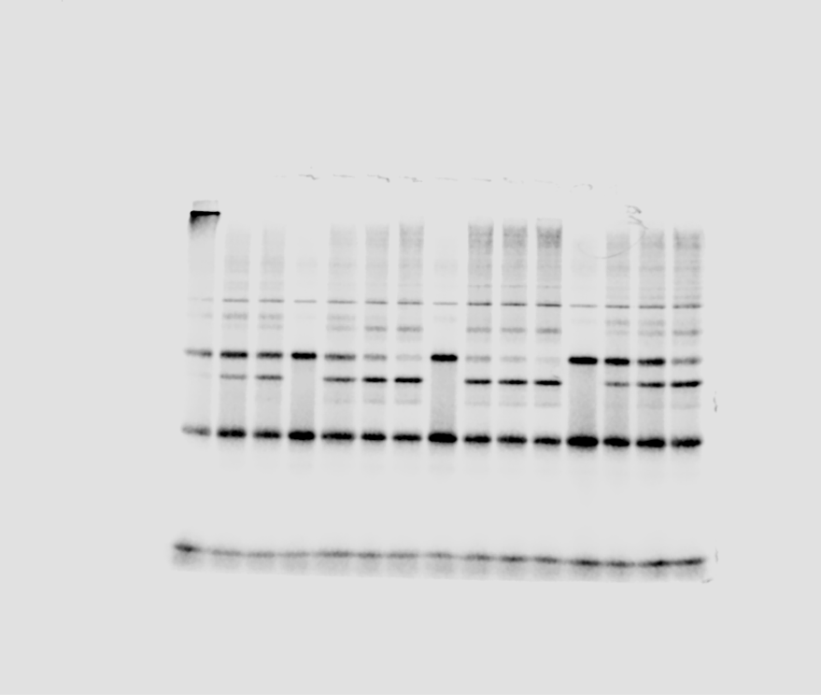
 | 4.0390728613 | 3.2029291225 | 4.0227569226 | 4.8915325387 |  | 200 | 200 | 200 | 200 |  |  | p53-Smt3 2min | no E3 | Hexamer | Hexamer + Esc2WT | HexamerD4 + Esc2
 | 1.1497672705 | 2.1056621946 | 0.63068662165 | 3.4852448461 |  | 56.932237176 | 131.48353361 | 31.355939908 | 142.50114125 |  |  | Reacció 1
 | 2.64647244 | 0.7997352836 | 0.37757455144 | 2.8877197388 |  | 131.04356029 | 49.93774467 | 18.771929734 | 118.07014329 |  |  | Reacció 2
 | 2.093200071 | 0.40683524814 | 0.21334720679 | 1.3418826966 |  | 103.64755194 | 25.403949483 | 10.607014587 | 54.865532877 |  |  | Reacció 3

 |  |  |  |  |  |  |  |  |  |  |  | THIOESTER 1min | no E3 | Hexamer | Hexamer + Esc2WT | HexamerD4 + Esc2
 |  |  |  |  |  |  |  |  |  |  |  | Reacció 1 | 64.263050422 | 49.543895516 | 14.172325905 | 51.015777658
 |  |  |  |  |  |  |  |  |  |  |  | Reacció 2 | 92.542443407 | 53.630153718 | 15.007889327 | 59.620257765
 |  |  |  |  |  |  |  |  |  |  |  | Reacció 3 | 65.521780143 | 24.968872335 | 9.3859648671 | 59.035071646

 |  |  |  |  |  |  |  |  |  |  |  | THIOESTER 30sec | no E3 | Hexamer | Hexamer + Esc2WT | HexamerD4 + Esc2
 |  |  |  |  |  |  |  |  |  |  |  | Reacció 1
 |  |  |  |  |  |  |  |  |  |  |  | Reacció 2
 |  |  |  |  |  |  |  |  |  |  |  | Reacció 3

B

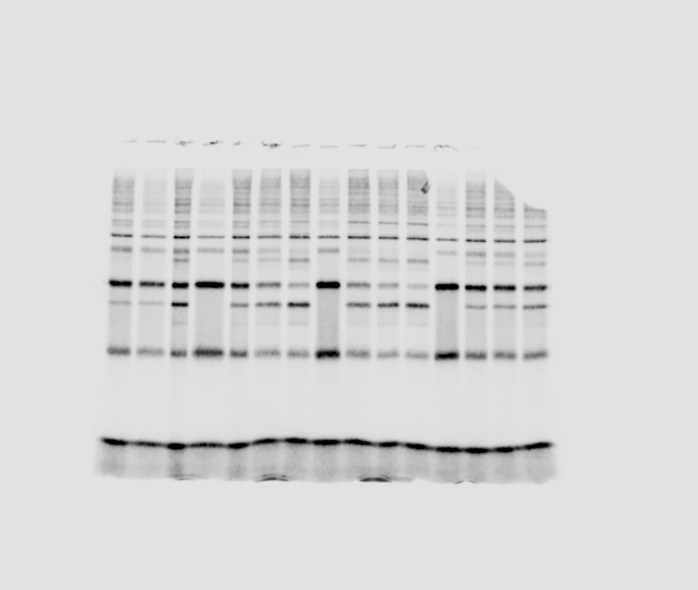

0 | 100 | 100 | 100 | 100
0.5 | 66.220101624 | 44.238949659 | 22.809322418 | 59.296759899
1 | 46.789406261 | 28.314358814 | 12.679893241 | 52.260679717
Reaction a |  |  |  |  |  | Reaction 1
THIOESTER | no E3 | Hexamer | HexamerWT + Esc2WT | HexamerWT + Esc2TM |  | THIOESTER | no E3 | Hexamer | HexamerWT + Esc2WT | HexamerWT + Esc2TM
0 | 5.7384662592 | 5.5588348471 | 6.1561887236 | 5.5003752069 |  | 0 | 344.08903809 | 285.43625762 | 287.08699012 | 270.90490536
0.5 | 3.8000181885 | 2.4591701496 | 1.4041849346 | 3.26154428 |  | 0.5 | 227.8561107 | 126.27400232 | 65.482597198 | 160.63783128
1 | 2.6849942912 | 1.5739484444 | 0.78059815784 | 2.8745334701 |  | 1 | 160.99721793 | 80.819446167 | 36.402323856 | 141.57674493
2 | 2.9358331402 | 0.747750576 | 0.54208747155 | 2.2936317206 |  | 2 | 176.03797871 | 38.395658789 | 25.279644205 | 112.966127
 |  |  |  |  |  |  |  |  |  |  | THIOESTER 2min | no E3 | Hexamer | HexamerWT + Esc2WT | HexamerWT + Esc2TM
 |  |  |  |  |  |  |  |  |  |  | Reacció 1 | 51.160589042 | 13.451570276 | 8.8055694179 | 41.6995502
 |  |  |  |  |  |  |  |  |  |  | Reacció 2 | 40.734488287 | 16.045715001 | 9.2592898574 | 42.54195711
 |  |  |  |  |  |  |  |  |  |  | Reacció 3 | 44.413048847 | 12.692512637 | 5.3309698049 | 37.507016006

0 | 100 | 100 | 100 | 100
0.5 | 58.019628345 | 49.239556459 | 17.884249297 | 72.649215548
1 | 49.229630623 | 38.243877932 | 15.7761831 | 56.695572763
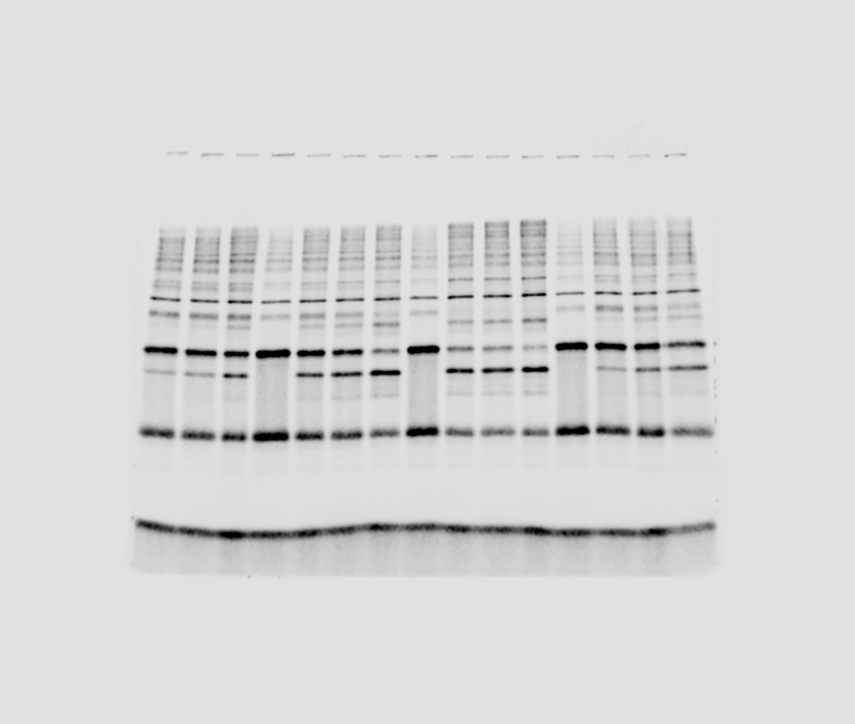
Reaction b |  |  |  |  |  | Reaction 2
 | no E3 | Hexamer | HexamerWT + Esc2WT | HexamerWT + Esc2TM |  | THIOESTER | no E3 | Hexamer | HexamerWT + Esc2WT | HexamerWT + Esc2TM
0 | 6.4249847831 | 7.2310113244 | 6.19487359 | 5.8490694351 |  | 0 | 125.76379945 | 135.92252789 | 139.32447034 | 105.19911528
0.5 | 3.7277522924 | 3.5605179037 | 1.1079066364 | 4.2493030615 |  | 0.5 | 72.967689032 | 66.927649862 | 24.917135607 | 76.426332015
1 | 3.1629962763 | 2.7654191441 | 0.97731460037 | 3.3161634175 |  | 1 | 61.913053926 | 51.982045649 | 21.980083544 | 59.64324095
2 | 2.6171846739 | 1.1602674688 | 0.57360130199 | 2.4883086104 |  | 2 | 51.229240155 | 21.809741447 | 12.900456551 | 44.753762503

 |  |  |  |  |  |  |  |  |  |  | THIOESTER 1min | no E3 | Hexamer | HexamerWT + Esc2WT | HexamerWT + Esc2TM
 |  |  |  |  |  |  |  |  |  |  | Reacció 1 | 46.789406261 | 28.314358814 | 12.679893241 | 52.260679717
 |  |  |  |  |  |  |  |  |  |  | Reacció 2 | 49.229630623 | 38.243877932 | 15.7761831 | 56.695572763
 |  |  |  |  |  |  |  |  |  |  | Reacció 3 | 51.288174124 | 30.581250083 | 9.4470933274 | 46.562566202

0 | 100 | 100 | 100 | 100
0.5 | 59.946617816 | 42.0087224 | 11.38275687 | 36.829437152
1 | 51.288174124 | 30.581250083 | 9.4470933274 | 46.562566202

Reaction c |  |  |  |  |  | Reaction 3
 | no E3 | Hexamer | HexamerWT + Esc2WT | HexamerWT + Esc2TM |  | THIOESTER | no E3 | Hexamer | HexamerWT + Esc2WT | HexamerWT + Esc2TM
0 | 4.978978971 | 5.5835559228 | 4.6188608268 | 4.7345201634 |  | 0 | 246.54068604 | 348.65310528 | 229.63658584 | 193.58023793
0.5 | 2.9847294949 | 2.3455805077 | 0.52575369808 | 1.743697128 |  | 0.5 | 147.79280282 | 146.46471513 | 26.138974251 | 71.294512066
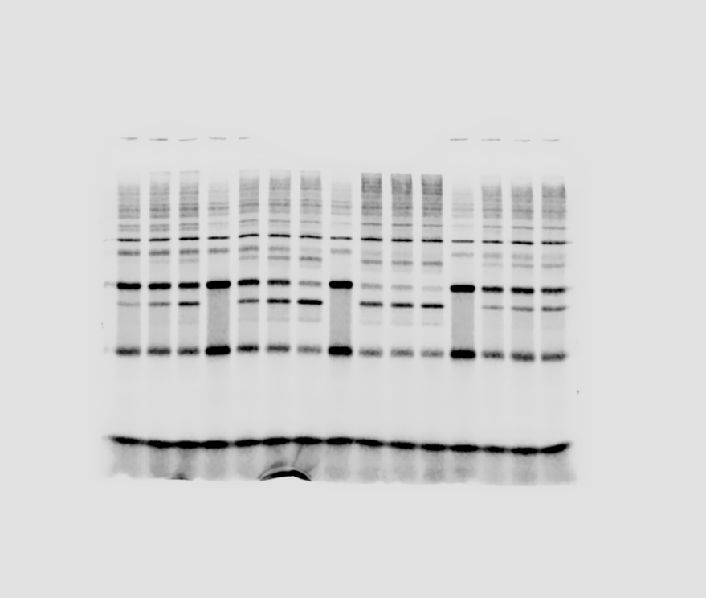
1 | 2.5536274043 | 1.7075212003 | 0.43634809298 | 2.2045140854 |  | 1 | 126.44621635 | 106.62247805 | 21.693982578 | 90.135926439
2 | 2.2113163625 | 0.70869354112 | 0.24623007601 | 1.7757772355 |  | 2 | 109.49623532 | 44.252839448 | 12.241857052 | 72.606170825

Figure 6c
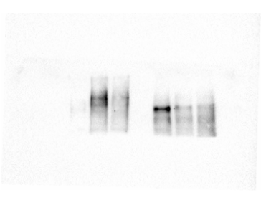
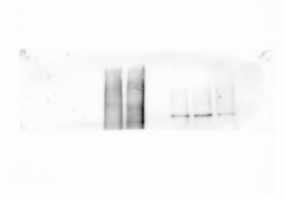

Anti myc

Anti Smt3

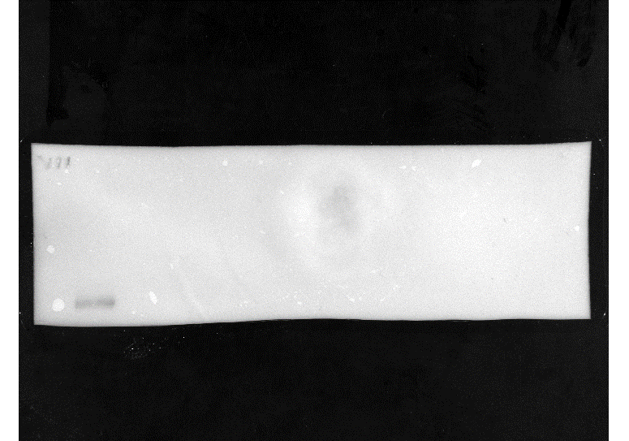
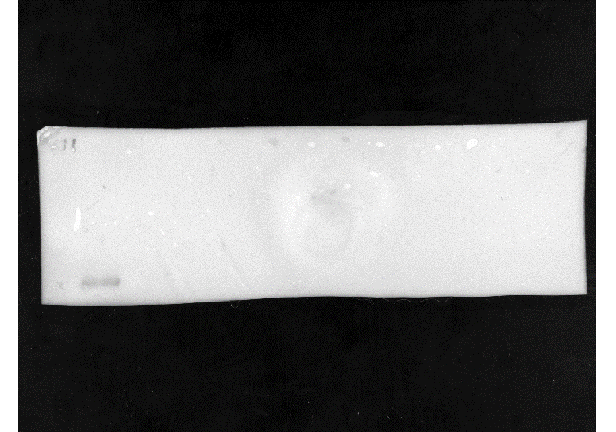

Colorimetric

Colorimetric
180
180

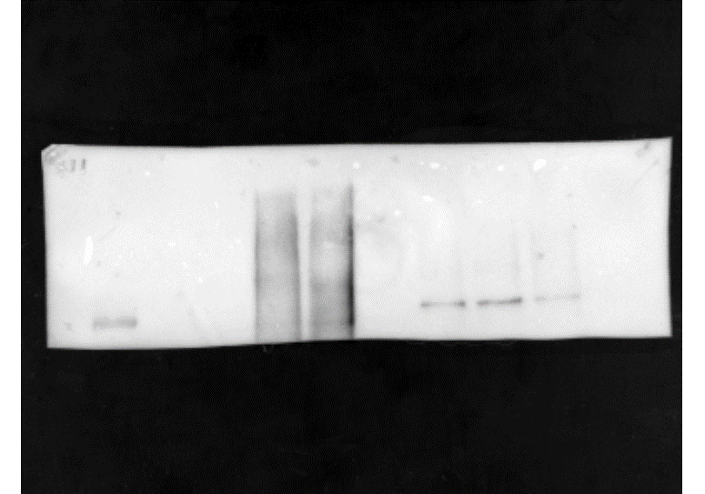
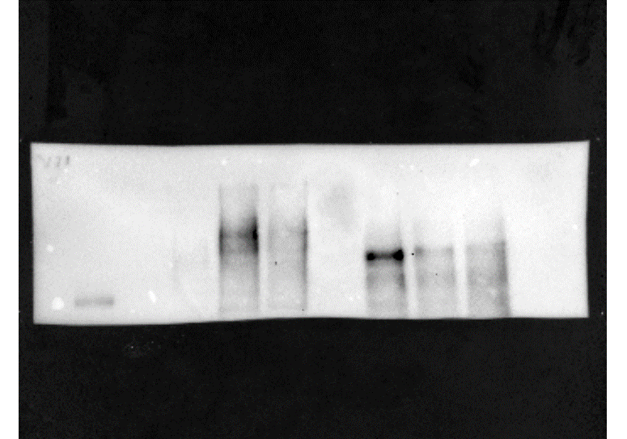

Myc + colorimetric
merged
180
Smt3 + colorimetric
merged

180

Figure 6d
Anti HA
low exposure
Anti-Smt3

180
Anti HA
high exposure
130
100
Colorimetric

180
180
Colorimetric
130
130
100
Smt3 + colorimetric
merged
100

180
130
HA + colorimetric
merged
100

Suppl. Figure 4b
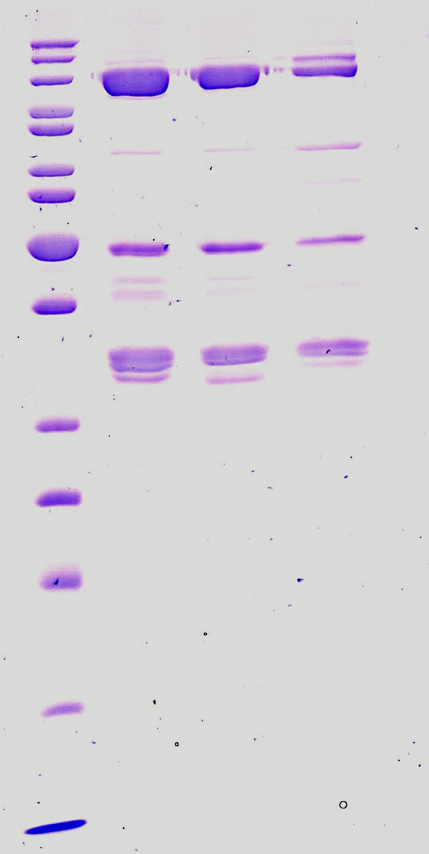

Suppl. Figure 5
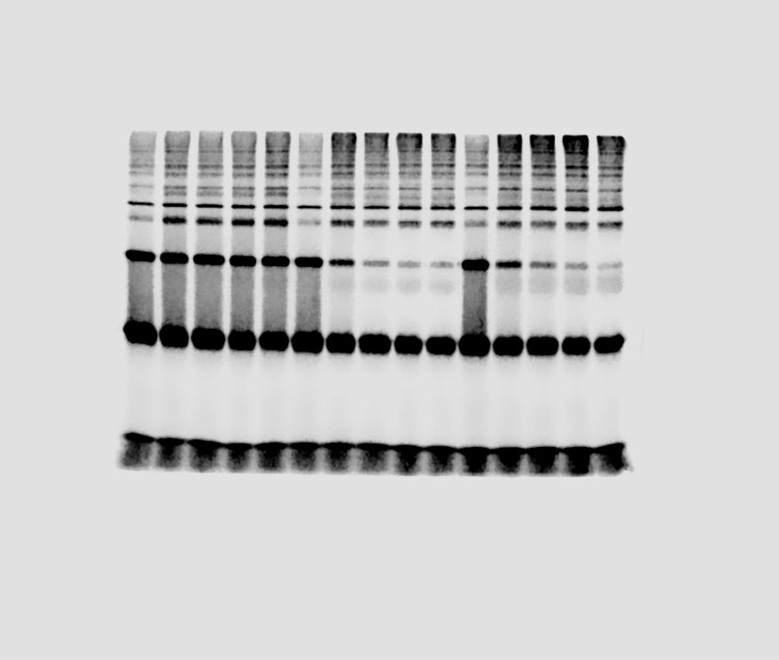

Reaction a |  |  |  | Reaction 1
THIOESTER | no E3 | Siz1 | Siz1 + Esc2WT | THIOESTER | no E3 | Siz1 | Siz1 + Esc2WT | THIOESTER slope | no E3 | Siz1 | Siz1 + Esc2WT
0 | 3.1058300693 | 2.8349699282 | 3.4842540706 | 0 | 100 | 100 | 100 | Reacció 1 | 94.826042689 | 5.1029707614 | 6.3642735284
0.5 | 3.223144006 | 0.63807625699 | 0.73147557516 | 0.5 | 103.77721685 | 22.507337755 | 20.993749604 | Reacció 2 | 69.832302252 | 10.945126816 | 7.4525818064
1 | 3.2055342102 | 0.24727204524 | 0.3790188835 | 1 | 103.21022524 | 8.7222105171 | 10.878049528 | Reacció 3 | 145.82531746 | 21.796735775 | 24.68895626
2 | 2.9451357474 | 0.14466768653 | 0.22174745948 | 2 | 94.826042689 | 5.1029707614 | 6.3642735284 | Reacció 4 | 135.76848139 | 20.467282757 | 21.78243867
5 | 2.7495963686 | 0.17156477874 | 0.14030256949 | 5 | 88.53016125 | 6.051731873 | 4.0267605819

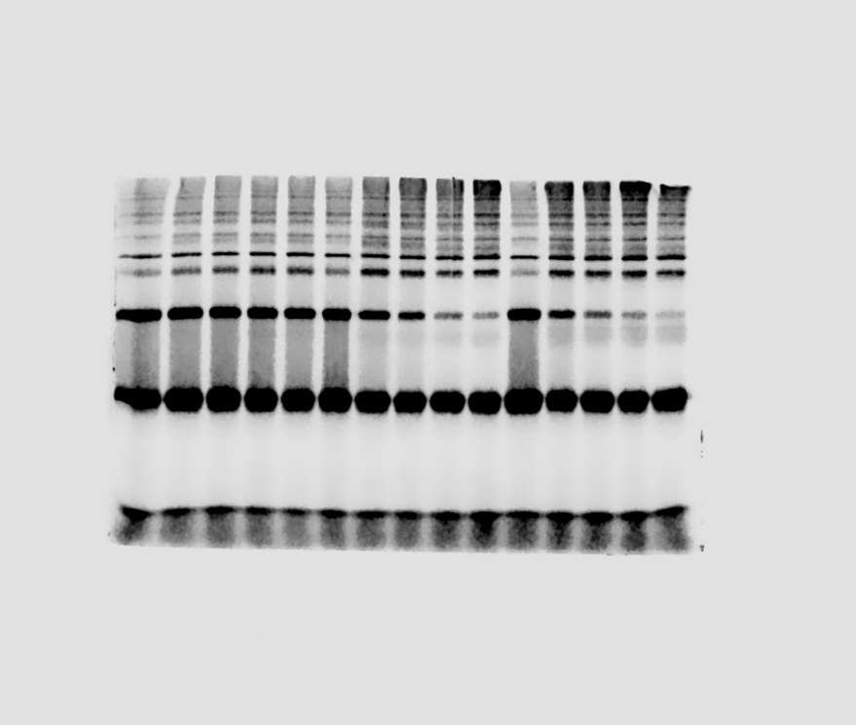
Reaction b |  |  |  | Reaction 2
THIOESTER | no E3 | Siz1 | Siz1 + Esc2WT | THIOESTER | no E3 | Siz1 | Siz1 + Esc2WT
0 | 3.5968421789 | 2.7211755621 | 2.9777574725 | 0 | 100 | 100 | 100
0.5 | 2.8414932016 | 1.2205902735 | 0.70472303715 | 0.5 | 78.999663047 | 44.855256329 | 23.666233522
1 | 2.7044574673 | 0.69648791425 | 0.38995917686 | 1 | 75.189772942 | 25.595111317 | 13.095733298
2 | 2.5117577019 | 0.29783611617 | 0.22191981164 | 2 | 69.832302252 | 10.945126816 | 7.4525818064
5 | 2.1706479492 | 0.20081400115 | 0.13566960968 | 5 | 60.348712601 | 7.3796782518 | 4.5561000494

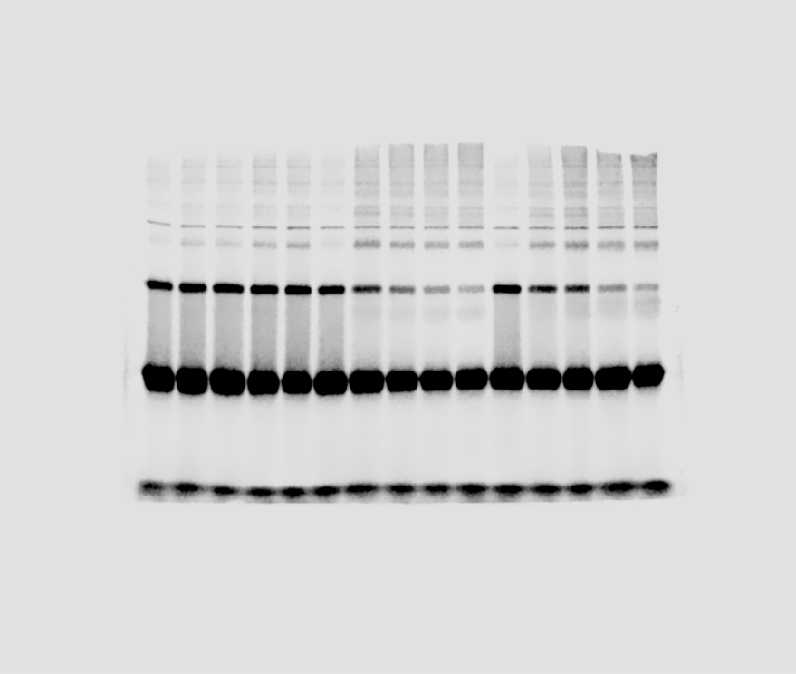
Reaction d
THIOESTER | no E3 | Siz1 | Siz1 + Esc2WT |  | E3WT+Smt3gg | E3WT+Esc2SLD2 | E3V266R + Esc2SLD2
0 | 2.3053726772 | 2.0425229749 | 1.9108735071 | 0 | 100 | 100 | 100
0.5 | 2.4132026574 | 1.1755820297 | 1.141980352 | 0.5 | 104.67733401 | 57.555388321 | 59.762215958
1 | 2.4999339114 | 0.63090327842 | 0.94923125826 | 1 | 108.43946994 | 30.888429956 | 49.675253476
2 | 2.5943639418 | 0.41804895265 | 0.50216638953 | 2 | 112.5355552 | 20.467282757 | 26.279415548
5 | 2.4891190549 | 0.29182739885 | 0.39748473375 | 5 | 107.97035462 | 14.287594433 | 20.801205955

Suppl. Figure 6a
PCNA
yeast PCNA 4L 20 ON 20260513 SD200 2660 NEW2026001:10_UV
ml | mAU
0.00 | 0.00 | 0
0.37 | 0.00 | 1.2483459416E-05
0.73 | 0.00 | 0
1.10 | 0.00 | -9.3625945622E-06
 | PCNA
0.00 | 0
0.37 | 1.2483459416E-05
0.73 | 0
1.10 | -9.3625945622E-06
1.47 | -3.1208648541E-05
1.83 | -5.6175567373E-05
2.20 | -8.426335106E-05
2.57 | -8.7384215914E-05
2.94 | -0.00011235113475
3.30 | -0.00014043891843
3.67 | -0.00014355978329
4.04 | -0.00018725189124
4.40 | -0.00018101016154
4.77 | -0.00021533967493
5.14 | -0.00023406486406
5.50 | -0.00026215264774
5.87 | -0.0002715152423
6.24 | -0.00028399870172
6.61 | -0.00029960302599
6.97 | -0.00032144907997
7.34 | -0.0003464159988
7.71 | -0.00036826205278
8.07 | -0.00038386637705
8.44 | -0.00040883329588
8.81 | -0.0004962175118
9.17 | -0.00056799740344
9.54 | -0.00061793124111
9.91 | -0.00054927221432
10.28 | -0.00051806356578
10.64 | -0.00059608518713
11.01 | -0.00067098594362
11.38 | -0.00070531545702
11.74 | -0.00074900756498
12.11 | -0.00078333707837
12.48 | -0.00081766659177
12.84 | -0.00083951264574
13.21 | -0.00086447956458
13.58 | -0.00088008388885
13.95 | -0.0009175342671
14.31 | -0.00093001772651
14.68 | -0.00094562205078
15.05 | -0.00097058896962
15.41 | -0.00099555588845
15.78 | -0.0010330062667
16.15 | -0.001048610591
16.51 | -0.001026764537
16.88 | -0.00084575437545
17.25 | -0.0008020622675
17.62 | -0.00092065513195
17.98 | -0.0010142810776
...
1.47 | -0.01 | -3.1208648541E-05
1.83 | -0.02 | -5.6175567373E-05
2.20 | -0.03 | -8.426335106E-05
2.57 | -0.03 | -8.7384215914E-05
2.94 | -0.04 | -0.00011235113475
3.30 | -0.05 | -0.00014043891843
3.67 | -0.05 | -0.00014355978329
4.04 | -0.06 | -0.00018725189124
4.40 | -0.06 | -0.00018101016154
4.77 | -0.07 | -0.00021533967493
5.14 | -0.08 | -0.00023406486406
5.50 | -0.08 | -0.00026215264774
5.87 | -0.09 | -0.0002715152423
6.24 | -0.09 | -0.00028399870172
6.61 | -0.10 | -0.00029960302599
6.97 | -0.10 | -0.00032144907997
7.34 | -0.11 | -0.0003464159988
7.71 | -0.12 | -0.00036826205278
8.07 | -0.12 | -0.00038386637705
8.44 | -0.13 | -0.00040883329588
8.81 | -0.16 | -0.0004962175118
9.17 | -0.18 | -0.00056799740344
9.54 | -0.20 | -0.00061793124111
9.91 | -0.18 | -0.00054927221432
10.28 | -0.17 | -0.00051806356578
10.64 | -0.19 | -0.00059608518713
11.01 | -0.22 | -0.00067098594362
11.38 | -0.23 | -0.00070531545702
11.74 | -0.24 | -0.00074900756498
12.11 | -0.25 | -0.00078333707837
12.48 | -0.26 | -0.00081766659177
12.84 | -0.27 | -0.00083951264574
13.21 | -0.28 | -0.00086447956458
13.58 | -0.28 | -0.00088008388885
13.95 | -0.29 | -0.0009175342671
14.31 | -0.30 | -0.00093001772651
14.68 | -0.30 | -0.00094562205078
15.05 | -0.31 | -0.00097058896962
15.41 | -0.32 | -0.00099555588845
15.78 | -0.33 | -0.0010330062667
16.15 | -0.34 | -0.001048610591
16.51 | -0.33 | -0.001026764537
16.88 | -0.27 | -0.00084575437545
17.25 | -0.26 | -0.0008020622675
17.62 | -0.30 | -0.00092065513195
17.98 | -0.33 | -0.0010142810776
18.35 | -0.34 | -0.0010673357801
18.72 | -0.35 | -0.0010860609692
19.08 | -0.36 | -0.001111027888
19.45 | -0.36 | -0.0011203904826
19.82 | -0.37 | -0.001154719996
20.18 | -0.38 | -0.0011703243203
20.55 | -0.39 | -0.0012015329688
20.92 | -0.39 | -0.0012171372931
21.29 | -0.39 | -0.0012264998876
21.65 | -0.40 | -0.0012483459416
22.02 | -0.40 | -0.0012577085362
22.39 | -0.40 | -0.001260829401
22.75 | -0.41 | -0.0012889171847
23.12 | -0.42 | -0.0013014006441
23.49 | -0.43 | -0.0013357301575
23.85 | -0.43 | -0.0013388510224
24.22 | -0.44 | -0.0013575762115
24.59 | -0.44 | -0.0013794222655
24.96 | -0.45 | -0.0013919057249
25.32 | -0.45 | -0.001410630914
25.69 | -0.46 | -0.0014199935086
26.06 | -0.46 | -0.0014418395626
26.42 | -0.46 | -0.0014418395626
26.79 | -0.47 | -0.0014574438868
27.16 | -0.48 | -0.0014855316705
27.52 | -0.48 | -0.0014855316705
27.89 | -0.47 | -0.0014792899408
28.26 | -0.49 | -0.0015167403191
28.63 | -0.49 | -0.0015136194542
28.99 | -0.49 | -0.0015261029136
29.36 | -0.50 | -0.0015541906973
29.73 | -0.49 | -0.0015417072379
30.09 | -0.51 | -0.0015791576162
30.46 | -0.51 | -0.0015947619404
30.83 | -0.52 | -0.0016103662647
31.19 | -0.52 | -0.0016290914538
31.56 | -0.52 | -0.0016228497241
31.93 | -0.53 | -0.0016509375078
32.30 | -0.53 | -0.0016540583727
32.66 | -0.54 | -0.0016696626969
33.03 | -0.54 | -0.0016790252915
33.40 | -0.54 | -0.0016915087509
33.76 | -0.55 | -0.0017071130752
34.13 | -0.55 | -0.0017164756697
34.50 | -0.55 | -0.0017071130752
34.86 | -0.56 | -0.0017445634534
35.23 | -0.56 | -0.0017445634534
35.60 | -0.57 | -0.0017632886425
35.97 | -0.57 | -0.0017695303723
36.33 | -0.57 | -0.0017851346965
36.70 | -0.58 | -0.0018038598857
37.07 | -0.58 | -0.0018163433451
37.43 | -0.58 | -0.0018163433451
37.80 | -0.59 | -0.0018413102639
38.17 | -0.59 | -0.0018506728585
38.53 | -0.60 | -0.0018662771827
38.90 | -0.60 | -0.0018662771827
39.27 | -0.60 | -0.0018850023719
39.64 | -0.61 | -0.0018974858313
40.00 | -0.61 | -0.0019068484258
40.37 | -0.50 | -0.001560432427
40.74 | 0.15 | 0.00045876713355
41.10 | 0.53 | 0.0016603001024
41.47 | 0.33 | 0.0010298854018
41.84 | 0.25 | 0.00079269967293
42.20 | 0.20 | 0.00063665643023
42.57 | 0.17 | 0.00053054702519
42.94 | 0.14 | 0.0004213167553
43.31 | 0.11 | 0.00033081167453
43.67 | 0.08 | 0.00024342745862
44.04 | 0.05 | 0.00016852670212
44.41 | 0.03 | 9.6746810476E-05
44.77 | 0.00 | 6.2417297081E-06
45.14 | -0.01 | -4.0571243103E-05
45.51 | -0.03 | -9.6746810476E-05
45.87 | -0.06 | -0.00019349362095
46.24 | -0.08 | -0.00024342745862
46.61 | -0.09 | -0.00028087783687
46.98 | -0.11 | -0.00033081167453
47.34 | -0.13 | -0.00039010810676
47.71 | -0.15 | -0.00045252540384
48.08 | -0.16 | -0.00049933837665
48.44 | -0.17 | -0.00053054702519
48.81 | -0.19 | -0.00058360172771
49.18 | -0.20 | -0.00062417297081
49.54 | -0.22 | -0.0006928319976
49.91 | -0.23 | -0.00072091978129
50.28 | -0.25 | -0.00077709534866
50.65 | -0.26 | -0.00081142486206
51.01 | -0.27 | -0.00083015005118
51.38 | -0.28 | -0.00087696302399
51.75 | -0.30 | -0.00093001772651
52.11 | -0.31 | -0.00097370983447
52.48 | -0.32 | -0.00099555588845
52.85 | -0.33 | -0.0010298854018
53.21 | -0.34 | -0.0010548523207
53.58 | -0.35 | -0.0010860609692
53.95 | -0.36 | -0.0011235113475
54.32 | -0.37 | -0.0011453574014
54.68 | -0.38 | -0.0011796869148
55.05 | -0.39 | -0.0012015329688
55.42 | -0.39 | -0.0012264998876
55.78 | -0.41 | -0.001282675455
56.15 | -0.41 | -0.0012889171847
56.52 | -0.42 | -0.0012982797793
56.88 | -0.43 | -0.0013388510224
57.25 | -0.44 | -0.0013700596709
57.62 | -0.45 | -0.0013887848601
57.98 | -0.45 | -0.0014168726437
58.35 | -0.46 | -0.0014387186977
58.72 | -0.47 | -0.0014668064814
59.09 | -0.48 | -0.0014948942651
59.45 | -0.48 | -0.0015073777245
59.82 | -0.49 | -0.0015354655082
60.19 | -0.50 | -0.0015541906973
60.55 | -0.51 | -0.0015853993459
60.92 | -0.52 | -0.0016290914538
61.29 | -0.53 | -0.0016540583727
61.65 | -0.53 | -0.0016446957781
62.02 | -0.54 | -0.0016852670212
62.39 | -0.55 | -0.00171023394
62.76 | -0.56 | -0.0017476843183
63.12 | -0.57 | -0.0017664095074
63.49 | -0.58 | -0.0017976181559
63.86 | -0.58 | -0.0017944972911
64.22 | -0.58 | -0.0018194642099
64.59 | -0.59 | -0.0018319476693
64.96 | -0.60 | -0.0018662771827
65.32 | -0.61 | -0.0018881232367
65.69 | -0.61 | -0.0018943649664
66.06 | -0.61 | -0.0019099692907
66.43 | -0.61 | -0.0019162110204
66.79 | -0.62 | -0.0019411779392
67.16 | -0.62 | -0.0019442988041
67.53 | -0.63 | -0.0019567822635
67.89 | -0.63 | -0.0019661448581
68.26 | -0.64 | -0.0019911117769
68.63 | -0.64 | -0.0020004743715
68.99 | -0.65 | -0.0020129578309
69.36 | -0.65 | -0.0020223204254
69.73 | -0.65 | -0.0020379247497
70.10 | -0.66 | -0.0020441664794
70.46 | -0.66 | -0.0020628916685
70.83 | -0.66 | -0.0020660125334
71.20 | -0.67 | -0.002075375128
71.56 | -0.68 | -0.0021065837765
71.93 | -0.68 | -0.0021065837765
72.30 | -0.68 | -0.0021221881008
72.66 | -0.66 | -0.0020472873443
73.03 | -0.59 | -0.0018319476693
73.40 | -0.55 | -0.0017071130752
73.77 | -0.56 | -0.0017414425886
74.13 | -0.52 | -0.0016228497241
74.50 | -0.53 | -0.0016415749132
74.87 | -0.58 | -0.0018132224802
75.23 | -0.61 | -0.0019162110204
75.60 | -0.63 | -0.0019692657229
75.97 | -0.65 | -0.0020129578309
76.33 | -0.65 | -0.0020223204254
76.70 | -0.66 | -0.0020504082091
77.07 | -0.66 | -0.0020628916685
77.44 | -0.67 | -0.002075375128
77.80 | -0.67 | -0.0020816168577
78.17 | -0.66 | -0.0020628916685
78.54 | -0.66 | -0.0020722542631
78.90 | -0.67 | -0.0020909794522
79.27 | -0.67 | -0.0021003420468
79.64 | -0.68 | -0.0021097046414
80.00 | -0.68 | -0.0021159463711
80.37 | -0.68 | -0.0021159463711
80.74 | -0.68 | -0.0021097046414
81.11 | -0.68 | -0.0021190672359
81.47 | -0.68 | -0.0021221881008
81.84 | -0.69 | -0.002137792425
82.21 | -0.68 | -0.0021284298305
82.57 | -0.68 | -0.0021128255062
82.94 | -0.68 | -0.0021128255062
83.31 | -0.68 | -0.0021284298305
83.67 | -0.68 | -0.0021190672359
84.04 | -0.68 | -0.0021065837765
84.41 | -0.67 | -0.0021034629116
84.78 | -0.68 | -0.0021221881008
85.14 | -0.68 | -0.0021159463711
85.51 | -0.68 | -0.0021221881008
85.88 | -0.68 | -0.0021190672359
86.24 | -0.68 | -0.0021284298305
86.61 | -0.67 | -0.0021034629116
86.98 | -0.68 | -0.0021128255062
87.34 | -0.68 | -0.0021253089656
87.71 | -0.68 | -0.0021159463711
88.08 | -0.68 | -0.0021128255062
88.45 | -0.68 | -0.0021221881008
88.81 | -0.68 | -0.0021221881008
89.18 | -0.68 | -0.0021097046414
89.55 | -0.67 | -0.0020972211819
89.91 | -0.67 | -0.0021034629116
90.28 | -0.68 | -0.0021159463711
90.65 | -0.67 | -0.0021003420468
91.01 | -0.68 | -0.0021159463711
91.38 | -0.67 | -0.0020909794522
91.75 | -0.67 | -0.0020878585874
92.12 | -0.67 | -0.0021034629116
92.48 | -0.67 | -0.0020909794522
92.85 | -0.67 | -0.0020878585874
93.22 | -0.67 | -0.0020784959928
93.58 | -0.67 | -0.0020909794522
93.95 | -0.67 | -0.0020941003171
94.32 | -0.67 | -0.0020847377225
94.68 | -0.67 | -0.0020941003171
95.05 | -0.67 | -0.0020941003171
95.42 | -0.67 | -0.0020878585874
95.79 | -0.68 | -0.0021097046414
96.15 | -0.68 | -0.0021065837765
96.52 | -0.68 | -0.0021065837765
96.89 | -0.68 | -0.0021159463711
97.25 | -0.68 | -0.0021253089656
97.62 | -0.68 | -0.0021346715602
97.99 | -0.69 | -0.002137792425
98.35 | -0.69 | -0.0021440341547
98.72 | -0.69 | -0.0021533967493
99.09 | -0.69 | -0.0021409132899
99.46 | -0.69 | -0.0021502758845
99.82 | -0.69 | -0.002159638479
100.19 | -0.69 | -0.0021502758845
100.56 | -0.69 | -0.0021440341547
100.92 | -0.69 | -0.0021502758845
101.29 | -0.69 | -0.0021440341547
101.66 | -0.68 | -0.0021315506953
102.02 | -0.67 | -0.0021003420468
102.39 | -0.67 | -0.002075375128
102.76 | -0.65 | -0.0020285621551
103.13 | -0.64 | -0.0019942326417
103.49 | -0.63 | -0.0019536613986
103.86 | -0.61 | -0.001903727561
104.23 | -0.59 | -0.0018319476693
104.59 | -0.57 | -0.0017664095074
104.96 | -0.55 | -0.0017039922103
105.33 | -0.52 | -0.0016228497241
105.69 | -0.49 | -0.0015323446433
106.06 | -0.46 | -0.0014387186977
106.43 | -0.43 | -0.0013326092927
106.80 | -0.39 | -0.0012264998876
107.16 | -0.36 | -0.0011141487529
107.53 | -0.32 | -0.0010111602127
107.90 | -0.29 | -0.00088944648341
108.26 | -0.24 | -0.00075524929468
108.63 | -0.19 | -0.00060544778169
109.00 | -0.15 | -0.00045564626869
109.36 | -0.09 | -0.00029024043143
109.73 | -0.03 | -9.6746810476E-05
110.10 | 0.04 | 0.00012795545902
110.47 | 0.12 | 0.00037762464734
110.83 | 0.23 | 0.00071779891644
111.20 | 0.36 | 0.0011235113475
111.57 | 0.52 | 0.0016134871296
111.93 | 0.72 | 0.0022563852895
112.30 | 0.99 | 0.0030834144758
112.67 | 1.37 | 0.0042880683095
113.03 | 2.06 | 0.00641649814
113.40 | 3.31 | 0.010320700072
113.77 | 5.27 | 0.016450078646
114.13 | 8.07 | 0.025191621102
114.50 | 11.73 | 0.036613986468
114.87 | 15.96 | 0.04982148653
115.24 | 20.64 | 0.064417771453
115.60 | 25.64 | 0.080028337453
115.97 | 30.38 | 0.094796269942
116.34 | 34.83 | 0.10869972287
116.70 | 38.99 | 0.12168252066
117.07 | 42.51 | 0.13266796495
117.44 | 45.60 | 0.14229895389
117.80 | 48.36 | 0.1509375078
118.17 | 50.68 | 0.15817791426
118.54 | 52.71 | 0.164488303
118.91 | 54.52 | 0.1701620353
119.27 | 56.06 | 0.17494320026
119.64 | 57.40 | 0.17913764262
120.01 | 58.56 | 0.18275784585
120.37 | 59.51 | 0.18571018401
120.74 | 60.28 | 0.18811637081
121.11 | 60.84 | 0.18987965945
121.47 | 61.19 | 0.1909501161
121.84 | 61.27 | 0.1912247522
122.21 | 61.09 | 0.19065987566
122.58 | 60.61 | 0.18915561881
122.94 | 59.81 | 0.1866433226
123.31 | 58.67 | 0.18310738272
123.68 | 57.23 | 0.178597733
124.04 | 55.53 | 0.17329538362
124.41 | 53.53 | 0.16704429131
124.78 | 51.33 | 0.16018463036
125.14 | 49.05 | 0.15307530023
125.51 | 46.60 | 0.14544166479
125.88 | 44.15 | 0.13778930417
126.25 | 41.78 | 0.13038037101
126.61 | 39.43 | 0.12305258033
126.98 | 37.21 | 0.11613674381
127.35 | 35.14 | 0.10965158665
127.71 | 33.15 | 0.10346915337
128.08 | 31.26 | 0.097564477068
128.45 | 29.44 | 0.091884503033
128.81 | 27.65 | 0.086298154945
129.18 | 25.91 | 0.080870970963
129.55 | 24.22 | 0.075581105036
129.92 | 22.56 | 0.070400469378
130.28 | 21.01 | 0.065575612314
130.65 | 19.55 | 0.061016028762
131.02 | 18.20 | 0.056799740344
131.38 | 17.00 | 0.053045339925
131.75 | 15.94 | 0.049740344044
132.12 | 15.00 | 0.046822335406
132.48 | 14.20 | 0.044306918333
132.85 | 13.49 | 0.042112950341
133.22 | 12.88 | 0.040199860185
133.59 | 12.34 | 0.038505230569
133.95 | 11.87 | 0.037029061494
134.32 | 11.45 | 0.035737023444
134.69 | 11.08 | 0.034585424313
135.05 | 10.76 | 0.033586747559
135.42 | 10.48 | 0.0327129054
135.79 | 10.23 | 0.031910843133
136.15 | 10.00 | 0.031218011135
136.52 | 9.81 | 0.030621925948
136.89 | 9.65 | 0.030106983247
137.26 | 9.51 | 0.029670062168
137.62 | 9.39 | 0.02929243752
137.99 | 9.30 | 0.029011559683
138.36 | 9.23 | 0.028818066062
138.72 | 9.19 | 0.028693231468
139.09 | 9.18 | 0.028640176766
139.46 | 9.19 | 0.028690110603
139.82 | 9.24 | 0.028846153846
140.19 | 9.33 | 0.029102064764
140.56 | 9.44 | 0.029467205952
140.93 | 9.59 | 0.029938456545
141.29 | 9.78 | 0.030525179138
141.66 | 10.01 | 0.031252340649
142.03 | 10.29 | 0.032110578484
142.39 | 10.61 | 0.033109255237
142.76 | 10.96 | 0.034201557936
143.13 | 11.35 | 0.035409332634
143.49 | 11.78 | 0.036754425386
143.86 | 12.25 | 0.038221231868
144.23 | 12.74 | 0.039753576511
144.60 | 13.27 | 0.041416997478
144.96 | 13.82 | 0.043114747959
145.33 | 14.38 | 0.044868674007
145.70 | 14.96 | 0.046675654757
146.06 | 15.54 | 0.048504481562
146.43 | 16.12 | 0.050314583177
146.80 | 16.71 | 0.052134047387
147.16 | 17.28 | 0.053916061219
147.53 | 17.82 | 0.055620053429
147.90 | 18.36 | 0.057302199586
148.27 | 18.87 | 0.058890719796
148.63 | 19.34 | 0.060351284548
149.00 | 19.78 | 0.061718223354
149.37 | 20.18 | 0.062985294485
149.73 | 20.53 | 0.064061992859
150.10 | 20.84 | 0.065035702694
150.47 | 21.10 | 0.065840885826
150.83 | 21.29 | 0.066449454473
151.20 | 21.43 | 0.066886375552
151.57 | 21.52 | 0.067167253389
151.94 | 21.55 | 0.067242154146
152.30 | 21.51 | 0.06714228647
152.67 | 21.42 | 0.066836441715
153.04 | 21.27 | 0.066390158041
153.40 | 21.08 | 0.065781589394
153.77 | 20.82 | 0.064963922802
154.14 | 20.52 | 0.064027663346
154.50 | 20.17 | 0.062941602377
154.87 | 19.78 | 0.061736948543
155.24 | 19.37 | 0.060438668764
155.61 | 18.92 | 0.059043642174
155.97 | 18.44 | 0.057554989639
156.34 | 17.96 | 0.056044491049
156.71 | 17.46 | 0.054484058622
157.07 | 16.94 | 0.052851846304
157.44 | 16.42 | 0.051250842634
157.81 | 15.90 | 0.04962175118
158.17 | 15.37 | 0.047955209348
158.54 | 14.85 | 0.046354205677
158.91 | 14.34 | 0.044743839413
159.28 | 13.82 | 0.043130352283
159.64 | 13.32 | 0.041569919856
160.01 | 12.82 | 0.040012608294
160.38 | 12.32 | 0.038436571543
160.74 | 11.83 | 0.036929193818
161.11 | 11.34 | 0.035403090905
161.48 | 10.88 | 0.033939405288
161.84 | 10.42 | 0.032525653509
162.21 | 9.99 | 0.031177439892
162.58 | 9.60 | 0.029950940004
162.95 | 9.26 | 0.028902329414
163.31 | 9.00 | 0.028100267146
163.68 | 8.85 | 0.027613412229
164.05 | 8.84 | 0.02759468704
164.41 | 9.01 | 0.028109629741
164.78 | 9.40 | 0.029348613088
165.15 | 10.07 | 0.031436471675
165.51 | 11.07 | 0.03453861134
165.88 | 12.48 | 0.038948393379
166.25 | 14.31 | 0.044643971737
166.62 | 16.62 | 0.051875015604
166.98 | 19.57 | 0.061075325194
167.35 | 23.08 | 0.072038923426
167.72 | 27.23 | 0.084981149976
168.08 | 32.21 | 0.10051993608
168.45 | 37.75 | 0.11781264824
168.82 | 43.90 | 0.13701220882
169.18 | 50.88 | 0.1587958455
169.55 | 58.23 | 0.18172796045
169.92 | 66.12 | 0.20635158415
170.29 | 74.75 | 0.23327528525
170.65 | 83.65 | 0.26105098245
171.02 | 92.90 | 0.28991586148
171.39 | 102.84 | 0.32094974159
171.75 | 112.90 | 0.35233627943
172.12 | 123.16 | 0.38436883629
172.49 | 134.12 | 0.41855791077
172.85 | 145.15 | 0.45298729184
173.22 | 156.28 | 0.48773812199
173.59 | 167.85 | 0.52384652835
173.95 | 179.41 | 0.5599112426
174.32 | 190.78 | 0.59539859686
174.69 | 202.47 | 0.63187526527
175.06 | 214.02 | 0.66792125434
175.42 | 225.19 | 0.70278443562
175.79 | 236.34 | 0.73758519961
176.16 | 247.14 | 0.7712842983
176.52 | 257.32 | 0.80304533992
176.89 | 267.17 | 0.83378585874
177.26 | 276.40 | 0.86259456221
177.62 | 284.87 | 0.88905013357
177.99 | 292.75 | 0.91364254862
178.36 | 299.84 | 0.93575699698
178.73 | 305.88 | 0.95459453724
179.09 | 311.01 | 0.97062954086
179.46 | 315.10 | 0.98339699898
179.83 | 318.03 | 0.99253801213
180.19 | 319.84 | 0.99818053579
180.56 | 320.42 | 1
180.93 | 319.74 | 0.9978684493
181.29 | 317.78 | 0.99173907073
181.66 | 314.47 | 0.98142773325
182.03 | 309.99 | 0.96742441265
182.40 | 304.20 | 0.94935772601
182.76 | 297.09 | 0.9271683769
183.13 | 288.95 | 0.90177389958
183.50 | 279.67 | 0.87281227374
183.86 | 269.35 | 0.84059558585
184.23 | 258.25 | 0.80596334856
184.60 | 246.39 | 0.76895301226
184.96 | 233.99 | 0.7302511672
185.33 | 221.09 | 0.68999201059
185.70 | 207.87 | 0.64874041894
186.07 | 194.39 | 0.60667740244
186.43 | 181.02 | 0.56493271415
186.80 | 167.66 | 0.52325044316
187.17 | 154.43 | 0.48194267595
187.53 | 141.87 | 0.44276021771
187.90 | 129.50 | 0.4041519986
188.27 | 117.52 | 0.36675467506
188.63 | 106.28 | 0.33166991237
189.00 | 95.67 | 0.29856065713
189.37 | 85.57 | 0.26706488902
189.74 | 76.40 | 0.23844031658
190.10 | 67.77 | 0.21149164857
190.47 | 59.71 | 0.18635620303
190.84 | 52.45 | 0.16367375727
191.20 | 45.64 | 0.1424487554
191.57 | 39.44 | 0.12309315157
191.94 | 33.96 | 0.1059970539
192.30 | 28.95 | 0.090361520985
192.67 | 24.47 | 0.076376925574
193.04 | 20.54 | 0.064115047562
193.41 | 17.01 | 0.053079669438
193.77 | 13.87 | 0.043273912067
194.14 | 11.18 | 0.034878785609
194.51 | 8.80 | 0.027451127256
194.87 | 6.72 | 0.020975332684
195.24 | 5.00 | 0.015607445135
195.61 | 3.51 | 0.010954235638
195.97 | 2.22 | 0.0069408034354
196.34 | 1.19 | 0.0036982248521
196.71 | 0.33 | 0.0010236436721
197.08 | -0.38 | -0.0011952912391
197.44 | -0.92 | -0.0028618330712
197.81 | -1.33 | -0.0041382667965
198.18 | -1.63 | -0.0050745262527
198.54 | -1.81 | -0.0056487653859
198.91 | -1.91 | -0.0059546101416
199.28 | -1.91 | -0.005967093601
199.64 | -1.84 | -0.0057486330612
200.01 | -1.72 | -0.0053554040896
200.38 | -1.54 | -0.0047936484158
200.75 | -1.31 | -0.0040789703643
201.11 | -1.04 | -0.0032332159888
201.48 | -0.72 | -0.0022407809652
201.85 | -0.38 | -0.0011796869148
202.21 | -0.01 | -3.7450378249E-05
202.58 | 0.39 | 0.0012233790228
202.95 | 0.81 | 0.0025403839912
203.31 | 1.25 | 0.0039104436621
203.68 | 1.73 | 0.0053990961975
204.05 | 2.22 | 0.0069345617057
204.42 | 2.72 | 0.0084981149976
204.78 | 3.26 | 0.010177140289
205.15 | 3.81 | 0.011896736824
205.52 | 4.38 | 0.013666267196
205.88 | 4.98 | 0.015526302649
206.25 | 5.60 | 0.017461238859
206.62 | 6.22 | 0.019405537663
206.98 | 6.88 | 0.021465308466
207.35 | 7.55 | 0.023575013108
207.72 | 8.24 | 0.025706563803
208.09 | 8.94 | 0.02790365266
208.45 | 9.65 | 0.030128829301
208.82 | 10.37 | 0.032366489402
209.19 | 11.11 | 0.034675929394
209.55 | 11.84 | 0.036947919007
209.92 | 12.57 | 0.03923239208
210.29 | 13.30 | 0.041504381694
210.65 | 14.01 | 0.043735800065
211.02 | 14.71 | 0.045898559409
211.39 | 15.40 | 0.048045714428
211.76 | 16.06 | 0.050111726962
212.12 | 16.68 | 0.052068509225
212.49 | 17.28 | 0.053941028138
212.86 | 17.85 | 0.055691833321
213.22 | 18.37 | 0.057333408234
213.59 | 18.84 | 0.05880333558
213.96 | 19.27 | 0.060148428332
214.32 | 19.66 | 0.061340598707
214.69 | 19.98 | 0.062351758919
215.06 | 20.25 | 0.063181908971
215.43 | 20.45 | 0.063812323671
215.79 | 20.60 | 0.064289815994
216.16 | 20.69 | 0.064567572966
216.53 | 20.71 | 0.064642473722
216.89 | 20.67 | 0.064514518263
217.26 | 20.57 | 0.064205552643
217.63 | 20.41 | 0.063690609942
217.99 | 20.19 | 0.063019623998
218.36 | 19.91 | 0.062123935785
218.73 | 19.58 | 0.061097171248
219.10 | 19.18 | 0.059861308766
219.46 | 18.73 | 0.058463161311
219.83 | 18.25 | 0.056940179262
220.20 | 17.69 | 0.055211220133
220.56 | 17.10 | 0.053376151599
220.93 | 16.49 | 0.051450577984
221.30 | 15.82 | 0.049375202856
221.66 | 15.12 | 0.047187476594
222.03 | 14.41 | 0.044971662547
222.40 | 13.66 | 0.042618530447
222.77 | 12.88 | 0.04020298105
223.13 | 12.10 | 0.037771827329
223.50 | 11.30 | 0.035259531121
223.87 | 10.49 | 0.032722267995
224.23 | 9.68 | 0.030219334382
224.60 | 8.86 | 0.027638379148
224.97 | 8.03 | 0.025060544778
225.33 | 7.22 | 0.022542006841
225.70 | 6.42 | 0.020032831498
226.07 | 5.60 | 0.017489326642
226.44 | 4.83 | 0.015080018975
226.80 | 4.07 | 0.012689436497
227.17 | 3.30 | 0.010283249694
227.54 | 2.56 | 0.0079862931616
227.90 | 1.84 | 0.005751753926
228.27 | 1.13 | 0.0035109729608
228.64 | 0.45 | 0.0013887848601
229.00 | -0.21 | -0.00066162334906
229.37 | -0.87 | -0.0027182732879
229.74 | -1.49 | -0.004640726038
230.10 | -2.09 | -0.0065257284099
230.47 | -2.69 | -0.008382642998
230.84 | -3.24 | -0.010108481262
231.21 | -3.77 | -0.011762539635
231.57 | -4.30 | -0.013407235413
231.94 | -4.79 | -0.014958305246
232.31 | -5.27 | -0.016443836916
232.67 | -5.73 | -0.017885676479
233.04 | -6.17 | -0.019258857014
233.41 | -6.59 | -0.020569620253
233.77 | -7.00 | -0.021846053978
234.14 | -7.38 | -0.023035103488
234.51 | -7.74 | -0.024158614835
234.88 | -8.10 | -0.025266521859
235.24 | -8.42 | -0.026290165531
235.61 | -8.74 | -0.027285721419
235.98 | -9.05 | -0.028228222605
236.34 | -9.33 | -0.029117669088
236.71 | -9.59 | -0.02993533568
237.08 | -9.85 | -0.030724914488
237.44 | -10.08 | -0.031461438594
237.81 | -10.31 | -0.032160512321
238.18 | -10.52 | -0.03282213567
238.55 | -10.71 | -0.033436946046
238.91 | -10.90 | -0.034029910369
239.28 | -11.07 | -0.034560457394
239.65 | -11.23 | -0.035047312311
240.01 | -11.39 | -0.035540408958
240.38 | -11.54 | -0.035999176092
240.75 | -11.67 | -0.036417371982
241.11 | -11.79 | -0.036798117494
241.48 | -11.91 | -0.037175742142
241.85 | -12.02 | -0.037506553816
242.22 | -12.12 | -0.037815519437
242.58 | -12.21 | -0.038096397274
242.95 | -12.30 | -0.03837727511
243.32 | -12.38 | -0.038633186029
243.68 | -12.46 | -0.038898459541
244.05 | -12.54 | -0.039126282675
244.42 | -12.61 | -0.039344743215
244.78 | -12.67 | -0.039544478566
245.15 | -12.73 | -0.039722367863
245.52 | -12.79 | -0.039915861484
245.89 | -12.84 | -0.040075025591
246.25 | -12.89 | -0.040218585374
246.62 | -12.93 | -0.040359024293
246.99 | -12.98 | -0.040496342346
247.35 | -13.02 | -0.040621176941
247.72 | -13.05 | -0.04073040721
248.09 | -13.08 | -0.040833395751
248.45 | -13.12 | -0.040939505156
248.82 | -13.15 | -0.041033131101
249.19 | -13.18 | -0.041117394452
249.56 | -13.20 | -0.041198536939
249.92 | -13.23 | -0.04127655856
250.29 | -13.25 | -0.041342096722
250.66 | -13.27 | -0.041410755749
251.02 | -13.29 | -0.041473173046
251.39 | -13.30 | -0.041510623424
251.76 | -13.32 | -0.041554315532
252.12 | -13.33 | -0.041607370234
252.49 | -13.34 | -0.041635458018
252.86 | -13.36 | -0.041679150126
253.23 | -13.36 | -0.04170723791
253.59 | -13.37 | -0.041738446558
253.96 | -13.38 | -0.041754050883
254.33 | -13.38 | -0.041766534342
254.69 | -13.40 | -0.041807105585
255.06 | -13.40 | -0.04181022645
255.43 | -13.40 | -0.041819589045
255.79 | -13.40 | -0.041832072504
256.16 | -13.41 | -0.041857039423
256.53 | -13.41 | -0.041847676828
256.90 | -13.41 | -0.041857039423
257.26 | -13.41 | -0.041857039423
257.63 | -13.42 | -0.041875764612
258.00 | -13.42 | -0.041872643747
258.36 | -13.43 | -0.041897610666
258.73 | -13.43 | -0.041922577585
259.10 | -13.44 | -0.041935061044
259.46 | -13.45 | -0.041963148828
259.83 | -13.46 | -0.041994357476
260.20 | -13.46 | -0.042013082665
260.57 | -13.47 | -0.042047412179
260.93 | -13.49 | -0.042091104287
261.30 | -13.50 | -0.04213791726
261.67 | -13.52 | -0.042197213692
262.03 | -13.54 | -0.042253389259
262.40 | -13.56 | -0.042303323097
262.77 | -13.58 | -0.042365740394
263.13 | -13.60 | -0.042443762015
263.50 | -13.63 | -0.042521783637
263.87 | -13.65 | -0.042612288717
264.24 | -13.68 | -0.042680947744
264.60 | -13.70 | -0.042755848501
264.97 | -13.73 | -0.042858837041
265.34 | -13.76 | -0.042955583851
265.70 | -13.79 | -0.043046088932
266.07 | -13.83 | -0.043152198337
266.44 | -13.86 | -0.043252066013
266.80 | -13.89 | -0.043348812823
267.17 | -13.92 | -0.043426834444
267.54 | -13.95 | -0.043545427309
267.91 | -13.98 | -0.043639053254
268.27 | -14.01 | -0.043723316605
268.64 | -14.04 | -0.043816942551
269.01 | -14.07 | -0.043904326767
269.37 | -14.09 | -0.043976106659
269.74 | -14.12 | -0.044066611739
270.11 | -14.14 | -0.044125908172
270.47 | -14.16 | -0.044197688063
270.84 | -14.19 | -0.04427258882
271.21 | -14.20 | -0.044325643522
271.58 | -14.22 | -0.044372456495
271.94 | -14.23 | -0.044422390333
272.31 | -14.25 | -0.044475445035
272.68 | -14.27 | -0.044534741468
273.04 | -14.28 | -0.044575312711
273.41 | -14.29 | -0.044603400494
273.78 | -14.30 | -0.044640850873
274.14 | -14.32 | -0.044687663845
274.51 | -14.33 | -0.044712630764
274.88 | -14.34 | -0.044743839413
275.25 | -14.35 | -0.044778168926
275.61 | -14.36 | -0.044803135845
275.98 | -14.37 | -0.044834344494
276.35 | -14.37 | -0.044856190548
276.71 | -14.38 | -0.044881157466
277.08 | -14.39 | -0.044906124385
277.45 | -14.40 | -0.044931091304
277.81 | -14.40 | -0.044937333034
278.18 | -14.41 | -0.044956058223
278.55 | -14.41 | -0.044965420817
278.92 | -14.41 | -0.044968541682
279.28 | -14.41 | -0.044974783412
279.65 | -14.41 | -0.044965420817
280.02 | -14.40 | -0.044943574763
280.38 | -14.40 | -0.044940453899
280.75 | -14.39 | -0.04490300352
281.12 | -14.38 | -0.044862432277
281.48 | -14.36 | -0.04480625671
281.85 | -14.34 | -0.044762564602
282.22 | -14.31 | -0.044659576062
282.59 | -14.26 | -0.044500411954
282.95 | -14.21 | -0.044353731306
283.32 | -14.19 | -0.04427258882
283.69 | -14.15 | -0.044144633361
284.05 | -14.09 | -0.043960502334
284.42 | -14.00 | -0.043685866227
284.79 | -13.95 | -0.043545427309
285.15 | -13.36 | -0.04169475445
285.52 | -12.92 | -0.040309090455
285.89 | -12.98 | -0.040496342346
286.25 | -12.94 | -0.040383991212
286.62 | -12.88 | -0.040199860185
286.99 | -12.80 | -0.039937707538
287.36 | -12.71 | -0.039666192295
287.72 | -12.61 | -0.03934786408
288.09 | -12.50 | -0.038998327216
288.46 | -12.38 | -0.038633186029
288.82 | -12.24 | -0.038208748408
289.19 | -12.09 | -0.037743739545
289.56 | -11.94 | -0.037247522033
289.92 | -11.76 | -0.036707612414
290.29 | -11.59 | -0.036173944524
290.66 | -11.41 | -0.035596584526
291.03 | -11.20 | -0.034941202906
291.39 | -10.99 | -0.034307667341
291.76 | -10.77 | -0.033617956208
292.13 | -10.54 | -0.032906399021
292.49 | -10.32 | -0.03219172097
292.86 | -10.08 | -0.031458317729
293.23 | -9.84 | -0.030718672759
293.59 | -9.60 | -0.029957181734
293.96 | -9.36 | -0.029220657629
294.33 | -9.12 | -0.028459166604
294.70 | -8.88 | -0.027725763364
295.06 | -8.66 | -0.027014206177
295.43 | -8.44 | -0.026346341098
295.80 | -8.22 | -0.025662871695
296.16 | -8.01 | -0.024988764887
296.53 | -7.83 | -0.024433250943
296.90 | -7.69 | -0.023986967268
297.26 | -7.55 | -0.023556287919
297.63 | -7.42 | -0.023147454623
298.00 | -7.30 | -0.0227854343
298.37 | -7.20 | -0.02245774349
298.73 | -7.11 | -0.022173744788
299.10 | -7.03 | -0.021936559059
299.47 | -6.97 | -0.021749307168
299.83 | -6.92 | -0.021587022196
300.20 | -6.88 | -0.021474671061
300.57 | -6.85 | -0.02137792425
300.93 | -6.83 | -0.021315506953
301.30 | -6.83 | -0.021309265224
301.67 | -6.82 | -0.021284298305
302.04 | -6.83 | -0.021306144359
302.40 | -6.85 | -0.021374803386
302.77 | -6.87 | -0.021446583277
303.14 | -6.91 | -0.021549571817
303.50 | -6.95 | -0.02169937333
303.87 | -7.01 | -0.021864779168
304.24 | -7.07 | -0.022061393653
304.60 | -7.14 | -0.022270491599
304.97 | -7.22 | -0.022538885976
305.34 | -7.31 | -0.022804159489
305.71 | -7.41 | -0.023110004244
306.07 | -7.50 | -0.023412728135
306.44 | -7.62 | -0.023765385864
306.81 | -7.73 | -0.024118043592
307.17 | -7.84 | -0.024464459591
307.54 | -7.96 | -0.024842084238
307.91 | -8.08 | -0.025216588021
308.27 | -8.20 | -0.025575487479
308.64 | -8.31 | -0.025934386937
309.01 | -8.43 | -0.02630889072
309.38 | -8.54 | -0.026652185854
309.74 | -8.64 | -0.026948668015
310.11 | -8.73 | -0.027232666717
310.48 | -8.81 | -0.027504181959
310.84 | -8.89 | -0.027732005093
311.21 | -8.96 | -0.027947344768
311.58 | -9.01 | -0.028118992335
311.94 | -9.05 | -0.028253189524
312.31 | -9.09 | -0.028353057199
312.68 | -9.11 | -0.028415474496
313.05 | -9.11 | -0.028421716226
313.41 | -9.10 | -0.028393628442
313.78 | -9.07 | -0.028309365091
314.15 | -9.03 | -0.028184530497
314.51 | -8.97 | -0.0280066412
314.88 | -8.90 | -0.027760092877
315.25 | -8.79 | -0.027432402067
315.61 | -8.66 | -0.027029810501
315.98 | -8.50 | -0.026533592989
316.35 | -8.30 | -0.025909420018
316.72 | -8.07 | -0.025172895913
317.08 | -7.78 | -0.024280328565
317.45 | -7.41 | -0.023131850298
317.82 | -6.97 | -0.021755548898
318.18 | -6.43 | -0.020060919282
318.55 | -5.74 | -0.017923126857
318.92 | -4.87 | -0.015189249245
319.28 | -3.74 | -0.01166267196
319.65 | -2.22 | -0.0069158365166
320.02 | -0.20 | -0.00060856864654
320.39 | 2.42 | 0.0075400094874
320.75 | 5.83 | 0.018204004694
321.12 | 10.11 | 0.03154882281
321.49 | 14.97 | 0.046716226001
321.85 | 20.36 | 0.063540808429
322.22 | 25.93 | 0.080936509125
322.59 | 31.03 | 0.096827952962
322.95 | 35.50 | 0.11080006491
323.32 | 39.12 | 0.12210071655
323.69 | 41.77 | 0.13034916236
324.06 | 43.59 | 0.13604474072
324.42 | 44.79 | 0.13978041595
324.79 | 45.46 | 0.14188699973
325.16 | 45.80 | 0.14292312686
325.52 | 45.91 | 0.14326642199
325.89 | 45.87 | 0.14316031259
326.26 | 45.75 | 0.1427858088
326.62 | 45.57 | 0.14221156967
326.99 | 45.35 | 0.14152185854
327.36 | 45.08 | 0.14069170849
327.73 | 44.77 | 0.13972111952
328.09 | 44.41 | 0.13860072903
328.46 | 44.01 | 0.13736174569
328.83 | 43.54 | 0.13588869748
329.19 | 43.03 | 0.13427521035
329.56 | 42.46 | 0.13249631738
329.93 | 41.83 | 0.13053329339
330.29 | 41.15 | 0.12842670961
330.66 | 40.43 | 0.12617344519
331.03 | 39.66 | 0.12377350011
331.40 | 38.87 | 0.12130489601
331.76 | 38.06 | 0.11877075375
332.13 | 37.23 | 0.11617419419
332.50 | 36.39 | 0.11355266772
332.86 | 35.54 | 0.11091865778
333.23 | 34.69 | 0.10825031833
333.60 | 33.86 | 0.10567560482
333.96 | 33.04 | 0.10311961651
334.33 | 32.24 | 0.10060107857
334.70 | 31.48 | 0.098244825606
335.07 | 30.72 | 0.095876089182
335.43 | 29.98 | 0.09355416573
335.80 | 29.28 | 0.091363318603
336.17 | 28.59 | 0.089209921854
336.53 | 27.91 | 0.087106458942
336.90 | 27.27 | 0.085096621976
337.27 | 26.64 | 0.083152323172
337.63 | 26.01 | 0.081183057449
338.00 | 25.42 | 0.079316780266
338.37 | 24.82 | 0.077447382219
338.74 | 24.21 | 0.075562379847
339.10 | 23.62 | 0.073705465259
339.47 | 23.01 | 0.071811100292
339.84 | 22.39 | 0.069879284947

Suppl.Figure 6b
Ubc9-Smt3
 | 1 | 1 | 1
K127-Smt3
K164-Smt3
Ubc9-Smt3
Reaction b |  |  |  |  |  |  |  |  |  |  |  |  |  |  | Reaction b

K127-Smt3 | no E3 | Siz1 | Siz1 + Esc2M3 |  | K164-Smt3 | no E3 | Siz1 | Siz1 + Esc2M3 |  | Ubc9-Smt3 | no E3 | Siz1 | Siz1 + Esc2M3 |  | K127-Smt3 | no E3 | Siz1 | Siz1 + Esc2M3 | K164-Smt3 | no E3 | Siz1 | Siz1 + Esc2M3 | Ubc9-Smt3 | no E3 | Siz1 | Siz1 + Esc2M3
0 | 0.015447289147 | 0.015447289147 | 0.015447289147 | 0.015447289147 | 0 | 0.020324907106 | 0.020324907106 | 0.020324907106 | 0.020324907106 | 0 | 0.85023336595 | 0.85023336595 | 0.85023336595 | 0.85023336595 | 0 | 1 | 1 | 1 | 0 | 1 | 1 | 1 | 0 | 1 | 1 | 1
15 | 0.01869205921 | 0.20405855251 | 0.12708869053 |  | 15 | 0.023558003595 | 0.31536742959 | 0.19158640418 |  | 15 | 0.93246732443 | 0.49871256424 | 0.81150187642 |  | 15 | 1.2100543359 | 13.209991123 | 8.227248763 | 15 | 1.159070665 | 15.516303615 | 9.4261884291 | 15 | 1.0967192794 | 0.58655962493 | 0.95444604849
30 | 0.030564607761 | 0.28693458351 | 0.2284871033 |  | 30 | 0.035999001644 | 0.42293538572 | 0.35966381343 |  | 30 | 0.95002171528 | 0.38924923452 | 0.60772994073 |  | 30 | 1.978638936 | 18.575076881 | 14.791404571 | 30 | 1.7711766877 | 20.808724169 | 17.695717455 | 30 | 1.1173658355 | 0.45781458375 | 0.71478015928
60 | 0.025242854084 | 0.37211595594 | 0.34833220928 |  | 60 | 0.03175406548 | 0.56671929464 | 0.58339671581 |  | 60 | 0.96358571353 | 0.30910663425 | 0.45414203728 |  | 60 | 1.6341284121 | 24.089401862 | 22.549730633 | 60 | 1.5623227853 | 27.882995563 | 28.70353664 | 60 | 1.1333191005 | 0.36355505044 | 0.53413810311
120 | 0.040696073498 | 0.50087990722 | 0.52358177435 |  | 120 | 0.04699896666 | 0.74705612983 | 0.81773434697 |  | 120 | 1.0437832961 | 0.22696725815 | 0.33943526565 |  | 120 | 2.6345123155 | 32.425100771 | 33.894735146 | 120 | 2.312382852 | 36.755697133 | 40.233116084 | 120 | 1.2276433011 | 0.26694701389 | 0.39922599987

Reaction c |  |  |  |  |  |  |  |  |  |  |  |  |  |  | Reaction c
K127-Smt3
K127-Smt3
Ubc9-Smt3
K127-Smt3 | no E3 | Siz1 | Siz1 + Esc2M3 |  | K164-Smt3 | no E3 | Siz1 | Siz1 + Esc2M3 |  | Ubc9-Smt3 | no E3 | Siz1 | Siz1 + Esc2M3 |  | K127-Smt3 | no E3 | Siz1 | Siz1 + Esc2M3 | K164-Smt3 | no E3 | Siz1 | Siz1 + Esc2M3 | Ubc9-Smt3 | no E3 | Siz1 | Siz1 + Esc2M3
0 | 0.013644556733 | 0.013644556733 | 0.013644556733 | 0.013644556733 | 0 | 0.015074511898 | 0.015074511898 | 0.015074511898 | 0.015074511898 | 0 | 0.89460266654 | 0.89460266654 | 0.89460266654 | 0.89460266654 | 0 | 1 | 1 | 1 | 0 | 1 | 1 | 1 | 0 | 1 | 1 | 1
15 | 0.012326826123 | 0.22013275081 | 0.11203505174 |  | 15 | 0.013833631543 | 0.34703784408 | 0.18837435619 |  | 15 | 0.97095881068 | 0.64189765141 | 0.77786981518 |  | 15 | 0.90342444714 | 16.133375024 | 8.2109704211 | 15 | 0.9176835467 | 23.021497906 | 12.496215962 | 15 | 1.0853520194 | 0.71752262252 | 0.86951430425
30 | 0.014210537833 | 0.28051094466 | 0.22511984532 |  | 30 | 0.015218810004 | 0.42260407629 | 0.31811408132 |  | 30 | 0.98808124993 | 0.47476176673 | 0.64551802103 |  | 30 | 1.0414803581 | 20.558450534 | 16.498875685 | 30 | 1.0095723236 | 28.0343456 | 21.102778218 | 30 | 1.1044917335 | 0.53069567584 | 0.72156952486
60 | 0.022852532289 | 0.42113770163 | 0.39017946637 |  | 60 | 0.025484375379 | 0.58302119243 | 0.58028384912 |  | 60 | 1.0942854515 | 0.43851156152 | 0.52498603976 |  | 60 | 1.674846075 | 30.864886992 | 28.595979628 | 60 | 1.6905605669 | 38.675958226 | 38.4943707 | 60 | 1.2232083499 | 0.49017466403 | 0.5868371059
120 | 0.03242333357 | 0.47741616881 | 0.57276832516 |  | 120 | 0.033628301069 | 0.69003775585 | 0.96926336939 |  | 120 | 1.0975337075 | 0.29284434509 | 0.36361864721 |  | 120 | 2.376283393 | 34.989496408 | 41.977789118 | 120 | 2.2308053022 | 45.775130931 | 64.298159434 | 120 | 1.2268392981 | 0.32734571005 | 0.40645826445

Reaction d |  |  |  |  |  |  |  |  |  |  |  |  |  |  | Reaction d

K127-Smt3 | no E3 | Siz1 | Siz1 + Esc2M3 |  | K164-Smt3 | no E3 | Siz1 | Siz1 + Esc2M3 |  | Ubc9-Smt3 | no E3 | Siz1 | Siz1 + Esc2M3 |  | K127-Smt3 | no E3 | Siz1 | Siz1 + Esc2M3 | K164-Smt3 | no E3 | Siz1 | Siz1 + Esc2M3 | Ubc9-Smt3 | no E3 | Siz1 | Siz1 + Esc2M3
0 | 0.010273464914 | 0.010273464914 | 0.010273464914 | 0.010273464914 | 0 | 0.0082415227056 | 0.0082415227056 | 0.0082415227056 | 0.0082415227056 | 0 | 0.85842296737 | 0.85842296737 | 0.85842296737 | 0.85842296737 | 0 | 1 | 1 | 1 | 0 | 1 | 1 | 1 | 0 | 1 | 1 | 1
15 | 0.015389925218 | 0.12825689377 | 0.089274563012 |  | 15 | 0.012473052717 | 0.22610632243 | 0.16352570977 |  | 15 | 1.0169112732 | 0.64940569462 | 0.80366051791 |  | 15 | 1.4980267463 | 12.484287905 | 8.6898202075 | 15 | 1.5134403147 | 27.435017837 | 19.841686495 | 15 | 1.1846272896 | 0.75651015794 | 0.93620574991
30 | 0.010042057213 | 0.24660864606 | 0.15471740001 |  | 30 | 0.015873894867 | 0.44580450788 | 0.2674938816 |  | 30 | 0.92050139683 | 0.55161770245 | 0.69658829206 |  | 30 | 0.97747520398 | 24.004427729 | 15.059904453 | 30 | 1.9260876216 | 54.092492833 | 32.456851865 | 30 | 1.0723168319 | 0.64259429607 | 0.81147443456
60 | 0.017760551593 | 0.3407003929 | 0.27315276733 |  | 60 | 0.021412587783 | 0.58049738803 | 0.48612969225 |  | 60 | 0.97415307822 | 0.3118808319 | 0.50494151418 |  | 60 | 1.728779116 | 33.163143667 | 26.588183209 | 60 | 2.5981349015 | 70.43569602 | 58.985421701 | 60 | 1.1348171184 | 0.3633183684 | 0.58821994911
K127-Smt3
K127-Smt3
Ubc9-Smt3
120 | 0.031004708209 | 0.40532919424 | 0.43611966388 |  | 120 | 0.03080157558 | 0.71904927552 | 0.79122098703 |  | 120 | 1.1170978405 | 0.20789714447 | 0.36431338805 |  | 120 | 3.0179407307 | 39.453991193 | 42.451078338 | 120 | 3.7373646449 | 87.247138813 | 96.004223406 | 120 | 1.3013373162 | 0.24218497451 | 0.42439846311

 |  |  |  |  |  |  |  |  |  |  |  |  |  |  |  |  |  |  |  |  |  |  | Ubc9-Smt3 (1min) | no E3 | Siz1 | Siz1 + Esc2M3
 |  |  |  |  |  |  |  |  |  |  |  |  |  |  |  |  |  |  |  |  |  |  | b | 1.1333191005 | 0.36355505044 | 0.53413810311
 |  |  |  |  |  |  |  |  |  |  |  |  |  |  |  |  |  |  |  |  |  |  | c | 1.2232083499 | 0.49017466403 | 0.5868371059
 |  |  |  |  |  |  |  |  |  |  |  |  |  |  |  |  |  |  |  |  |  |  | d | 1.1348171184 | 0.3633183684 | 0.58821994911

 |  |  |  |  |  |  |  |  |  |  |  |  |  |  |  |  |  |  |  |  |  |  | Ubc9-Smt3 (1min) | no E3 | Siz1 | Siz1 + Esc2M3
 |  |  |  |  |  |  |  |  |  |  |  |  |  |  |  |  |  |  |  |  |  |  | b | 113.33191005 | 36.355505044 | 53.413810311
 |  |  |  |  |  |  |  |  |  |  |  |  |  |  |  |  |  |  |  |  |  |  | c | 122.32083499 | 49.017466403 | 58.68371059
 |  |  |  |  |  |  |  |  |  |  |  |  |  |  |  |  |  |  |  |  |  |  | d | 113.48171184 | 36.33183684 | 58.821994911

